Análisis del TIMING
ANALISIS DEL TIMING

Mercado | FDAX
Periodo | 2001-2007
Slippage + Comisones: | 16$
Optimización Gruesa: | Ver imagen inferior
Plantilla de sesión | De 9 a 19:15
Ratio Diana | SQN

 |  | Time Frame escogido |  | 25

RATIO MAXIMO & PROMEDIO (SQN)
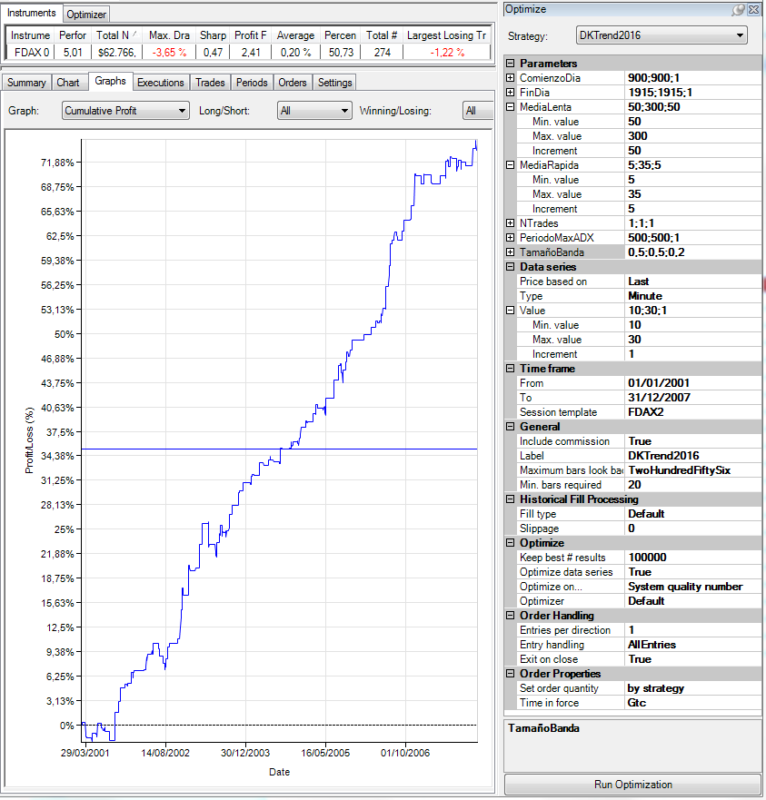
CONFIGURACIÓN DE LA OPTIMIZACIÓN. |  |  |  |  |  |  |  |  |  |  |  |  |  | Time Frame | Promedio | Maximo
 |  |  |  |  |  |  |  |  |  |  |  |  |  | 10 | 2.64 | 4.46 | 3.44
 |  |  |  |  |  |  |  |  |  |  |  |  |  | 11 | 2.44 | 4.11 | 2.56
 |  |  |  |  |  |  |  |  |  |  |  |  |  | 12 | 2.28 | 3.71 | 2.95
 |  |  |  |  |  |  |  |  |  |  |  |  |  | 13 | 3.55 | 4.88 | 2.56
 |  |  |  |  |  |  |  |  |  |  |  |  |  | 14 | 2.85 | 3.92 | 3.17
 |  |  |  |  |  |  |  |  |  |  |  |  |  | 15 | 3.04 | 4.53 | 3.22
 |  |  |  |  |  |  |  |  |  |  |  |  |  | 16 | 2.73 | 3.79 | 3.16
 |  |  |  |  |  |  |  |  |  |  |  |  |  | 17 | 2.85 | 4.71 | 3.12
 |  |  |  |  |  |  |  |  |  |  |  |  |  | 18 | 2.97 | 4.05 | 3.2
 |  |  |  |  |  |  |  |  |  |  |  |  |  | 19 | 2.96 | 4.35 | 2.67
 |  |  |  |  |  |  |  |  |  |  |  |  |  | 20 | 3.11 | 4.28 | 4.03
 |  |  |  |  |  |  |  |  |  |  |  |  |  | 21 | 3.05 | 4.26 | 3.11
 |  |  |  |  |  |  |  |  |  |  |  |  |  | 22 | 3.13 | 4.51 | 3.03
 |  |  |  |  |  |  |  |  |  |  |  |  |  | 23 | 2.85 | 3.66 | 2.97
 |  |  |  |  |  |  |  |  |  |  |  |  |  | 24 | 3.31 | 4.75
 |  |  |  |  |  |  |  |  |  |  |  |  |  | 25 | 3.73 | 5.01
 |  |  |  |  |  |  |  |  |  |  |  |  |  | 26 | 3.11 | 4
Para realizar la evaluación hemos incluido el gasto de comisiones y deslizamientos en el apartado destinado a la configuración de las comisiones. Se ha configurado un gasto de 8$. De este modo en cada trade se descontarán 18$.
 |  |  |  |  |  |  |  |  |  |  |  |  |  | 27 | 3.04 | 4.26
 |  |  |  |  |  |  |  |  |  |  |  |  |  | 28 | 2.78 | 3.55
 |  |  |  |  |  |  |  |  |  |  |  |  |  | 29 | 2.87 | 4.04
 |  |  |  |  |  |  |  |  |  |  |  |  |  | 30 | 2.65 | 3.81

Instrument | Performance | Time Frame | MediaLenta | Media Rápida | Total Net Profit | Gross Profit | Gross Loss | Profit Factor | Cumulative Profit | Max. Drawdown | Sharpe Ratio | Total # of Trades | Percent Profitable | Average Trade | Largest Losing Trade | PROMEDIO | MAX | MIN |  | Promedio | MAX | MIN
FDAX 03-16 | 4.11 | 10 | 300 | 35 | 72737 | 174942 | -102205 | 1.7116775109 | 72737 | -6745 | 0.47784303381 | 568 | 0.375 | 128.05809859 | -1391 |  |  |  | 10 | 2.6445238095 | 4.46 | 0.6
FDAX 03-16 | 4.46 | 10 | 200 | 35 | 98333 | 246301.5 | -147968.5 | 1.6645536043 | 98333 | -9313 | 0.56638156828 | 787 | 0.37611181703 | 124.94663278 | -1428.5 |  |  |  | 11 | 2.4426190476 | 4.11 | -0.35
FDAX 03-16 | 3.91 | 10 | 300 | 30 | 68881 | 173562 | -104681 | 1.6580086167 | 68881 | -9661 | 0.53005935835 | 584 | 0.37328767123 | 117.94691781 | -1391 |  |  |  | 12 | 2.2828571429 | 3.71 | 0.02
FDAX 03-16 | 4.24 | 10 | 200 | 30 | 89558.5 | 236368 | -146809.5 | 1.6100320483 | 89558.5 | -9904 | 0.56747207435 | 794 | 0.38035264484 | 112.7940806 | -1428.5 |  |  |  | 13 | 3.5465116279 | 4.88 | 1.34
FDAX 03-16 | 3.88 | 10 | 250 | 35 | 76750 | 203639.5 | -126889.5 | 1.6048569819 | 76750 | -9460.5 | 0.47230486449 | 650 | 0.38923076923 | 118.07692308 | -1341 |  |  |  | 14 | 2.849047619 | 3.92 | 0.45
FDAX 03-16 | 3.73 | 10 | 300 | 25 | 61417 | 164155 | -102738 | 1.5978021764 | 61417 | -12073.5 | 0.49817300511 | 588 | 0.37414965986 | 104.45068027 | -1391 |  |  |  | 15 | 3.040952381 | 4.53 | 0.74
FDAX 03-16 | 4.08 | 10 | 200 | 25 | 81036 | 224333 | -143297 | 1.5655107923 | 81036 | -14541.5 | 0.53206373305 | 804 | 0.38805970149 | 100.79104478 | -1428.5 |  |  |  | 16 | 2.7278571429 | 3.79 | 0.81
FDAX 03-16 | 4.04 | 10 | 200 | 20 | 76444.5 | 216057.5 | -139613 | 1.5475457157 | 76444.5 | -14257.5 | 0.53110261613 | 823 | 0.40097205346 | 92.885176185 | -1428.5 |  |  |  | 17 | 2.8513636364 | 4.71 | 0.77
FDAX 03-16 | 3.36 | 10 | 300 | 20 | 52173 | 151844.5 | -99671.5 | 1.5234495317 | 52173 | -12236 | 0.43380986603 | 597 | 0.37353433836 | 87.391959799 | -1253.5 |  |  |  | 18 | 2.9657142857 | 4.05 | 1.37
FDAX 03-16 | 3.47 | 10 | 250 | 30 | 66268.5 | 193998.5 | -127730 | 1.5188170359 | 66268.5 | -9286 | 0.5011525281 | 659 | 0.38543247344 | 100.55918058 | -1341 |  |  |  | 19 | 2.9561904762 | 4.35 | 1.22
FDAX 03-16 | 3.89 | 10 | 200 | 15 | 68897.5 | 204347.5 | -135450 | 1.5086563307 | 68897.5 | -13826 | 0.50091849909 | 840 | 0.40476190476 | 82.020833333 | -1328.5 |  |  |  | 20 | 3.105952381 | 4.28 | 1.57
FDAX 03-16 | 3.34 | 10 | 200 | 5 | 59203.5 | 177415.5 | -118212 | 1.5008247894 | 59203.5 | -7649 | 0.3361117581 | 924 | 0.39718614719 | 64.073051948 | -1141 |  |  |  | 21 | 3.0473809524 | 4.26 | 1.37
FDAX 03-16 | 3.71 | 10 | 200 | 10 | 60635 | 191119.5 | -130484.5 | 1.4646912085 | 60635 | -13750 | 0.46587611616 | 865 | 0.40231213873 | 70.098265896 | -1328.5 |  |  |  | 22 | 3.129047619 | 4.51 | 1.43
FDAX 03-16 | 3.37 | 10 | 150 | 30 | 85415 | 273512 | -188097 | 1.4541008097 | 85415 | -13604.5 | 0.44427265622 | 1010 | 0.3396039604 | 84.569306931 | -1503.5 |  |  |  | 23 | 2.853255814 | 3.66 | 1.43
FDAX 03-16 | 3.3 | 10 | 150 | 35 | 86319.5 | 277184.5 | -190865 | 1.4522542111 | 86319.5 | -10563.5 | 0.42381448921 | 998 | 0.33366733467 | 86.49248497 | -1503.5 |  |  |  | 24 | 3.3142857143 | 4.75 | 2
FDAX 03-16 | 3.16 | 10 | 250 | 25 | 55313.5 | 179599 | -124285.5 | 1.4450519168 | 55313.5 | -14357.5 | 0.4441972834 | 664 | 0.39307228916 | 83.303463855 | -1141 |  |  |  | 25 | 3.7283333333 | 5.01 | 2.02
FDAX 03-16 | 3.28 | 10 | 150 | 25 | 80200 | 265348.5 | -185148.5 | 1.4331658101 | 80200 | -12261.5 | 0.45037346203 | 1025 | 0.34536585366 | 78.243902439 | -1503.5 |  |  |  | 26 | 3.1147619048 | 4 | 1.73
FDAX 03-16 | 2.88 | 10 | 300 | 15 | 41510 | 139816.5 | -98306.5 | 1.4222508176 | 41510 | -11523.5 | 0.36144623774 | 615 | 0.3756097561 | 67.495934959 | -1191 |  |  |  | 27 | 3.0357142857 | 4.26 | 1.77
FDAX 03-16 | 2.9 | 10 | 250 | 20 | 48373.5 | 169349.5 | -120976 | 1.3998603029 | 48373.5 | -14748 | 0.37700507913 | 679 | 0.39469808542 | 71.242268041 | -1141 |  |  |  | 28 | 2.7754761905 | 3.55 | 1.85
FDAX 03-16 | 2.95 | 10 | 150 | 20 | 69560.5 | 253432 | -183871.5 | 1.3783103961 | 69560.5 | -11009.5 | 0.38642730297 | 1047 | 0.35625596944 | 66.437917861 | -1503.5 |  |  |  | 29 | 2.8671428571 | 4.04 | 1.25
FDAX 03-16 | 2.52 | 10 | 250 | 15 | 38848 | 157035.5 | -118187.5 | 1.3286980434 | 38848 | -13155 | 0.30701044153 | 697 | 0.39024390244 | 55.736011478 | -1191 |  |  |  | 30 | 2.654047619 | 3.81 | 0.87
FDAX 03-16 | 2.79 | 10 | 100 | 35 | 78415 | 339147.5 | -260732.5 | 1.3007488518 | 78415 | -11586.5 | 0.36773958604 | 1360 | 0.32352941176 | 57.658088235 | -1541
FDAX 03-16 | 2.24 | 10 | 300 | 10 | 28381 | 124176 | -95795 | 1.2962680724 | 28381 | -10577 | 0.26108243661 | 634 | 0.37697160883 | 44.764984227 | -1191
FDAX 03-16 | 2.82 | 10 | 150 | 10 | 49820 | 219241 | -169421 | 1.2940603585 | 49820 | -16643 | 0.34708556595 | 1105 | 0.36108597285 | 45.085972851 | -1328.5
FDAX 03-16 | 2.76 | 10 | 100 | 30 | 74749 | 331346.5 | -256597.5 | 1.2913083721 | 74749 | -11869 | 0.37555337118 | 1361 | 0.33137398971 | 54.922116091 | -1541
FDAX 03-16 | 2.72 | 10 | 150 | 5 | 42656.5 | 194127.5 | -151471 | 1.2816149626 | 42656.5 | -12010 | 0.26812203181 | 1166 | 0.3730703259 | 36.583619211 | -1141
FDAX 03-16 | 2.25 | 10 | 250 | 10 | 31182 | 144416.5 | -113234.5 | 1.2753754377 | 31182 | -13862 | 0.28958116615 | 723 | 0.38865836791 | 43.128630705 | -1191
FDAX 03-16 | 2.52 | 10 | 150 | 15 | 48326.5 | 228152 | -179825.5 | 1.2687410851 | 48326.5 | -12643 | 0.30636571402 | 1071 | 0.35294117647 | 45.122782446 | -1503.5
FDAX 03-16 | 2.32 | 10 | 100 | 25 | 61269 | 317030.5 | -255761.5 | 1.2395552106 | 61269 | -11931.5 | 0.32069177965 | 1366 | 0.33089311859 | 44.852855051 | -1541
FDAX 03-16 | 1.73 | 10 | 300 | 5 | 19006 | 105489.5 | -86483.5 | 1.2197644637 | 19006 | -8200 | 0.15098026823 | 659 | 0.34597875569 | 28.840667678 | -1141
FDAX 03-16 | 2.06 | 10 | 100 | 20 | 51852.5 | 302283.5 | -250431 | 1.2070530406 | 51852.5 | -11102 | 0.24513170363 | 1385 | 0.33862815884 | 37.438628159 | -1491
FDAX 03-16 | 1.75 | 10 | 250 | 5 | 21236.5 | 124302.5 | -103066 | 1.2060475812 | 21236.5 | -8108 | 0.15588654898 | 761 | 0.37450722733 | 27.906044678 | -1141
FDAX 03-16 | 2.06 | 10 | 100 | 5 | 39874.5 | 243367.5 | -203493 | 1.1959502292 | 39874.5 | -9353 | 0.24311252085 | 1518 | 0.35902503294 | 26.267786561 | -1078.5
FDAX 03-16 | 1.63 | 10 | 100 | 10 | 37047 | 269000.5 | -231953.5 | 1.1597173571 | 37047 | -11317 | 0.19031720005 | 1458 | 0.34773662551 | 25.409465021 | -1391
FDAX 03-16 | 1.6 | 10 | 100 | 15 | 37556.5 | 280738 | -243181.5 | 1.154438146 | 37556.5 | -9990.5 | 0.1775257868 | 1416 | 0.34039548023 | 26.522951977 | -1416
FDAX 03-16 | 1.07 | 10 | 50 | 30 | 32586 | 407662.5 | -375076.5 | 1.0868782768 | 32586 | -16422 | 0.12029615596 | 2054 | 0.27994157741 | 15.864654333 | -2128.5
FDAX 03-16 | 0.83 | 10 | 50 | 25 | 23953.5 | 387449 | -363495.5 | 1.0658976521 | 23953.5 | -16586.5 | 0.09927295288 | 2024 | 0.2895256917 | 11.834733202 | -2128.5
FDAX 03-16 | 0.74 | 10 | 50 | 10 | 19234 | 340027.5 | -320793.5 | 1.059957574 | 19234 | -26531.5 | 0.093998907399 | 2026 | 0.32576505429 | 9.4935834156 | -2128.5
FDAX 03-16 | 0.74 | 10 | 50 | 5 | 16445 | 295571 | -279126 | 1.0589160451 | 16445 | -19617.5 | 0.084396060732 | 2080 | 0.33365384615 | 7.90625 | -1641
FDAX 03-16 | 0.73 | 10 | 50 | 35 | 22576 | 409177.5 | -386601.5 | 1.0583960486 | 22576 | -16697.5 | 0.088554169471 | 2089 | 0.2680708473 | 10.80708473 | -2128.5
FDAX 03-16 | 0.6 | 10 | 50 | 15 | 15756 | 353122 | -337366 | 1.0467029873 | 15756 | -20444 | 0.065476752536 | 2009 | 0.31508213041 | 7.8427078148 | -2128.5
FDAX 03-16 | 0.53 | 10 | 50 | 20 | 14774 | 367652 | -352878 | 1.0418671609 | 14774 | -16868.5 | 0.058425449129 | 2011 | 0.29985082049 | 7.3465937345 | -2128.5 | 2.64 | 4.46 | 0.6
FDAX 03-16 | 4.11 | 11 | 200 | 30 | 84009 | 223100 | -139091 | 1.6039858797 | 84009 | -5920.5 | 0.53592315602 | 726 | 0.37878787879 | 115.71487603 | -1416
FDAX 03-16 | 3.73 | 11 | 250 | 35 | 69452.5 | 186283 | -116830.5 | 1.5944723339 | 69452.5 | -6315 | 0.45241391725 | 610 | 0.38852459016 | 113.85655738 | -1291
FDAX 03-16 | 3.72 | 11 | 250 | 30 | 66815.5 | 181595.5 | -114780 | 1.5821179648 | 66815.5 | -5448 | 0.46081296365 | 617 | 0.38411669368 | 108.29092382 | -1266
FDAX 03-16 | 3.31 | 11 | 300 | 35 | 57306.5 | 156373 | -99066.5 | 1.5784649705 | 57306.5 | -4853.5 | 0.41196553608 | 516 | 0.38178294574 | 111.05910853 | -3253.5
FDAX 03-16 | 3.29 | 11 | 300 | 30 | 54053 | 150555.5 | -96502.5 | 1.5601202041 | 54053 | -5275.5 | 0.3953300691 | 517 | 0.39071566731 | 104.55125725 | -2978.5
FDAX 03-16 | 3.78 | 11 | 200 | 35 | 78903 | 222385.5 | -143482.5 | 1.5499137525 | 78903 | -5995.5 | 0.51813472572 | 717 | 0.37935843794 | 110.0460251 | -1416
FDAX 03-16 | 3.22 | 11 | 300 | 20 | 49733 | 141467 | -91734 | 1.5421435891 | 49733 | -5074.5 | 0.35914058231 | 537 | 0.39664804469 | 92.612662942 | -2691
FDAX 03-16 | 3.27 | 11 | 300 | 10 | 44274.5 | 127008 | -82733.5 | 1.5351459808 | 44274.5 | -4199.5 | 0.35507951415 | 568 | 0.41725352113 | 77.94806338 | -2653.5
FDAX 03-16 | 3.68 | 11 | 250 | 10 | 53714.5 | 154585.5 | -100871 | 1.5325068652 | 53714.5 | -3616 | 0.50224161469 | 678 | 0.401179941 | 79.224926254 | -1241
FDAX 03-16 | 3.42 | 11 | 250 | 25 | 60023.5 | 175378 | -115354.5 | 1.5203394753 | 60023.5 | -5618.5 | 0.47342547427 | 629 | 0.38473767886 | 95.426868045 | -1266
FDAX 03-16 | 3.4 | 11 | 250 | 20 | 57617 | 168560.5 | -110943.5 | 1.519336419 | 57617 | -5784.5 | 0.45973809665 | 638 | 0.38714733542 | 90.308777429 | -1241
FDAX 03-16 | 3.66 | 11 | 200 | 25 | 70711.5 | 207825.5 | -137114 | 1.5157132022 | 70711.5 | -5495.5 | 0.55860712785 | 736 | 0.38315217391 | 96.075407609 | -1228.5
FDAX 03-16 | 3.12 | 11 | 300 | 15 | 45184 | 134308.5 | -89124.5 | 1.5069761962 | 45184 | -4676 | 0.34346882672 | 551 | 0.39745916515 | 82.003629764 | -2653.5
FDAX 03-16 | 3.04 | 11 | 300 | 25 | 48562.5 | 144974 | -96411.5 | 1.5037002847 | 48562.5 | -5160.5 | 0.36137454629 | 525 | 0.4019047619 | 92.5 | -2978.5
FDAX 03-16 | 3.19 | 11 | 250 | 15 | 48873.5 | 156202 | -107328.5 | 1.4553636732 | 48873.5 | -5016.5 | 0.41103936951 | 654 | 0.38685015291 | 74.730122324 | -1241
FDAX 03-16 | 3.47 | 11 | 200 | 10 | 56463 | 182469.5 | -126006.5 | 1.4480959316 | 56463 | -6172 | 0.43404714074 | 807 | 0.40024783147 | 69.966542751 | -1003.5
FDAX 03-16 | 3.22 | 11 | 200 | 20 | 58997 | 194861.5 | -135864.5 | 1.4342341082 | 58997 | -5445.5 | 0.48895273806 | 758 | 0.37730870712 | 77.832453826 | -1216
FDAX 03-16 | 3.21 | 11 | 250 | 5 | 39367.5 | 131577 | -92209.5 | 1.4269354025 | 39367.5 | -3860 | 0.40520936183 | 720 | 0.38611111111 | 54.677083333 | -903.5
FDAX 03-16 | 3.25 | 11 | 200 | 15 | 55669.5 | 186171 | -130501.5 | 1.4265813037 | 55669.5 | -5145.5 | 0.47319080864 | 773 | 0.38033635188 | 72.017464424 | -1216
FDAX 03-16 | 2.81 | 11 | 300 | 5 | 31722 | 110981.5 | -79259.5 | 1.4002296255 | 31722 | -4127 | 0.35338821766 | 608 | 0.39638157895 | 52.174342105 | -2303.5
FDAX 03-16 | 3.05 | 11 | 150 | 30 | 69876 | 260274.5 | -190398.5 | 1.3669986896 | 69876 | -9160.5 | 0.41460766739 | 939 | 0.33865814696 | 74.415335463 | -1541
FDAX 03-16 | 2.81 | 11 | 150 | 35 | 64230.5 | 256377.5 | -192147 | 1.3342779226 | 64230.5 | -9694.5 | 0.39654411539 | 927 | 0.33441208198 | 69.288565264 | -1703.5
FDAX 03-16 | 2.58 | 11 | 150 | 10 | 54427 | 220768 | -166341 | 1.3272013514 | 54427 | -12315 | 0.38106015359 | 1028 | 0.36673151751 | 52.944552529 | -1241
FDAX 03-16 | 2.47 | 11 | 150 | 20 | 58491 | 241133.5 | -182642.5 | 1.320248573 | 58491 | -8651.5 | 0.39925770263 | 974 | 0.35318275154 | 60.052361396 | -1491
FDAX 03-16 | 2.35 | 11 | 150 | 15 | 51655 | 228592 | -176937 | 1.2919400691 | 51655 | -6519 | 0.34262046831 | 995 | 0.3648241206 | 51.914572864 | -1341
FDAX 03-16 | 2.5 | 11 | 200 | 5 | 33286.5 | 149775.5 | -116489 | 1.2857480105 | 33286.5 | -5345.5 | 0.32291220796 | 861 | 0.3855981417 | 38.660278746 | -941
FDAX 03-16 | 2.5 | 11 | 100 | 30 | 68010.5 | 313975 | -245964.5 | 1.2765053493 | 68010.5 | -15240.5 | 0.32477659464 | 1272 | 0.33411949686 | 53.467374214 | -1541
FDAX 03-16 | 2.07 | 11 | 150 | 5 | 42045 | 194740.5 | -152695.5 | 1.2753519259 | 42045 | -11777 | 0.29462163612 | 1080 | 0.36296296296 | 38.930555556 | -1603.5
FDAX 03-16 | 2.38 | 11 | 150 | 25 | 50696.5 | 237480.5 | -186784 | 1.2714177874 | 50696.5 | -10335.5 | 0.36032867986 | 951 | 0.34384858044 | 53.308622503 | -1341
FDAX 03-16 | 2.46 | 11 | 100 | 35 | 67476 | 316280 | -248804 | 1.2712014276 | 67476 | -14053 | 0.33915225351 | 1264 | 0.33227848101 | 53.382911392 | -1541
FDAX 03-16 | 1.9 | 11 | 100 | 25 | 49045 | 293036 | -243991 | 1.2010115127 | 49045 | -12947.5 | 0.25680318346 | 1280 | 0.33515625 | 38.31640625 | -1541
FDAX 03-16 | 1.7 | 11 | 100 | 10 | 37681.5 | 260771.5 | -223090 | 1.1689071675 | 37681.5 | -12358.5 | 0.20237276669 | 1366 | 0.34846266471 | 27.585285505 | -1253.5
FDAX 03-16 | 1.54 | 11 | 100 | 20 | 38544.5 | 281233 | -242688.5 | 1.1588229356 | 38544.5 | -13754.5 | 0.2133913922 | 1298 | 0.33667180277 | 29.695300462 | -1541
FDAX 03-16 | 1.48 | 11 | 100 | 15 | 35003.5 | 272208.5 | -237205 | 1.147566451 | 35003.5 | -11642 | 0.18496423617 | 1324 | 0.33534743202 | 26.437688822 | -1541
FDAX 03-16 | 1.01 | 11 | 100 | 5 | 20701.5 | 219283.5 | -198582 | 1.1042466085 | 20701.5 | -12650.5 | 0.11319108488 | 1421 | 0.34764250528 | 14.568261787 | -1016
FDAX 03-16 | 0.98 | 11 | 50 | 30 | 30223.5 | 410651 | -380427.5 | 1.0794461494 | 30223.5 | -18135 | 0.086259600935 | 1979 | 0.28499242041 | 15.272107125 | -1653.5
FDAX 03-16 | 0.78 | 11 | 50 | 35 | 24531 | 415481 | -390950 | 1.0627471544 | 24531 | -18053.5 | 0.088122212112 | 2009 | 0.27824788452 | 12.210552514 | -1653.5
FDAX 03-16 | 0.43 | 11 | 50 | 25 | 12646 | 383040 | -370394 | 1.0341420217 | 12646 | -19131 | 0.034606284782 | 1944 | 0.28806584362 | 6.5051440329 | -1653.5
FDAX 03-16 | 0.06 | 11 | 50 | 15 | 1666.5 | 349782 | -348115.5 | 1.0047872042 | 1666.5 | -21113.5 | -0.0082181483918 | 1931 | 0.3096841015 | 0.86302433972 | -1616
FDAX 03-16 | 0.04 | 11 | 50 | 10 | 935.5 | 331287.5 | -330352 | 1.0028318279 | 935.5 | -23645 | 0.013889705794 | 1947 | 0.30816640986 | 0.48048279404 | -1616
FDAX 03-16 | -0.05 | 11 | 50 | 5 | -1233 | 287361.5 | -288594.5 | 0.99572756931 | -1233 | -26352.5 | 0.023200634789 | 1988 | 0.3199195171 | -0.62022132797 | -1616
FDAX 03-16 | -0.35 | 11 | 50 | 20 | -9675 | 354539 | -364214 | 0.973435947 | -9675 | -25408 | -0.040458921585 | 1925 | 0.29662337662 | -5.025974026 | -2228.5 | 2.4426190476 | 4.11 | -0.35
FDAX 03-16 | 3.71 | 12 | 250 | 35 | 66401.5 | 178031.5 | -111630 | 1.5948356177 | 66401.5 | -8542.5 | 0.51198759362 | 571 | 0.37828371278 | 116.28984238 | -1391
FDAX 03-16 | 3.4 | 12 | 300 | 25 | 52528.5 | 146383.5 | -93855 | 1.5596771616 | 52528.5 | -6682.5 | 0.37446371153 | 499 | 0.38877755511 | 105.26753507 | -1628.5
FDAX 03-16 | 3.33 | 12 | 300 | 30 | 53689 | 149953 | -96264 | 1.5577266683 | 53689 | -7495.5 | 0.37880284543 | 496 | 0.38709677419 | 108.24395161 | -1628.5
FDAX 03-16 | 3.53 | 12 | 250 | 30 | 60798.5 | 171417.5 | -110619 | 1.5496207704 | 60798.5 | -8117.5 | 0.48491051085 | 579 | 0.37996545769 | 105.00604491 | -1391
FDAX 03-16 | 3.24 | 12 | 300 | 35 | 52808.5 | 151860 | -99051.5 | 1.5331418505 | 52808.5 | -7970.5 | 0.36867793671 | 494 | 0.38461538462 | 106.89979757 | -1628.5
FDAX 03-16 | 3.32 | 12 | 250 | 25 | 55087 | 167043 | -111956 | 1.4920415163 | 55087 | -10831 | 0.48569665947 | 593 | 0.38279932546 | 92.89544688 | -1391
FDAX 03-16 | 3.03 | 12 | 300 | 20 | 43940 | 135173.5 | -91233.5 | 1.4816213343 | 43940 | -8111 | 0.35123192306 | 510 | 0.4 | 86.156862745 | -1628.5
FDAX 03-16 | 3.19 | 12 | 250 | 20 | 50986 | 162134.5 | -111148.5 | 1.4587196408 | 50986 | -11559.5 | 0.47278689311 | 604 | 0.3857615894 | 84.413907285 | -1391
FDAX 03-16 | 2.84 | 12 | 300 | 15 | 37766 | 125742 | -87976 | 1.4292761662 | 37766 | -7184 | 0.31174251109 | 524 | 0.40648854962 | 72.072519084 | -1628.5
FDAX 03-16 | 3.08 | 12 | 200 | 35 | 62691 | 209364 | -146673 | 1.4274201796 | 62691 | -7822.5 | 0.45168911734 | 674 | 0.3649851632 | 93.013353116 | -1753.5
FDAX 03-16 | 2.99 | 12 | 250 | 15 | 43556.5 | 150642.5 | -107086 | 1.4067431784 | 43556.5 | -10441.5 | 0.44040484932 | 616 | 0.39772727273 | 70.708603896 | -1303.5
FDAX 03-16 | 2.78 | 12 | 300 | 10 | 34306.5 | 118800 | -84493.5 | 1.4060253156 | 34306.5 | -6601 | 0.25968006333 | 541 | 0.41589648799 | 63.413123845 | -1566
FDAX 03-16 | 2.94 | 12 | 200 | 30 | 57359.5 | 200155.5 | -142796 | 1.4016884226 | 57359.5 | -8247.5 | 0.39705501954 | 683 | 0.36896046852 | 83.981698389 | -1353.5
FDAX 03-16 | 2.73 | 12 | 300 | 5 | 29613 | 106584.5 | -76971.5 | 1.3847268145 | 29613 | -5450 | 0.27940809603 | 582 | 0.40034364261 | 50.881443299 | -1566
FDAX 03-16 | 2.7 | 12 | 250 | 10 | 36740 | 139952 | -103212 | 1.3559663605 | 36740 | -8284.5 | 0.37488345259 | 635 | 0.39842519685 | 57.858267717 | -1303.5
FDAX 03-16 | 2.7 | 12 | 200 | 25 | 50057 | 193911.5 | -143854.5 | 1.3479696499 | 50057 | -11195.5 | 0.37743351412 | 698 | 0.37392550143 | 71.714899713 | -1353.5
FDAX 03-16 | 2.63 | 12 | 250 | 5 | 31626.5 | 125203.5 | -93577 | 1.3379730062 | 31626.5 | -7645 | 0.34979430888 | 671 | 0.40834575261 | 47.13338301 | -1241
FDAX 03-16 | 2.44 | 12 | 150 | 5 | 47441 | 191256.5 | -143815.5 | 1.32987404 | 47441 | -10738.5 | 0.28800361547 | 1024 | 0.3818359375 | 46.329101562 | -1241
FDAX 03-16 | 2.41 | 12 | 150 | 10 | 50558.5 | 213294 | -162735.5 | 1.3106789852 | 50558.5 | -9764.5 | 0.29108552631 | 969 | 0.37770897833 | 52.175954592 | -1378.5
FDAX 03-16 | 2.47 | 12 | 200 | 20 | 43454.5 | 183410.5 | -139956 | 1.3104868673 | 43454.5 | -12031.5 | 0.34770846276 | 713 | 0.38148667602 | 60.946002805 | -1353.5
FDAX 03-16 | 2.54 | 12 | 150 | 25 | 52975 | 233361.5 | -180386.5 | 1.2936749701 | 52975 | -16284.5 | 0.36488342302 | 900 | 0.34555555556 | 58.861111111 | -2391
FDAX 03-16 | 2.64 | 12 | 100 | 35 | 64810.5 | 301720.5 | -236910 | 1.2735659111 | 64810.5 | -19139.5 | 0.31090532083 | 1197 | 0.34419381788 | 54.144110276 | -1753.5
FDAX 03-16 | 2.34 | 12 | 150 | 30 | 50177.5 | 233707 | -183529.5 | 1.2734029134 | 50177.5 | -14679 | 0.36415604141 | 885 | 0.33672316384 | 56.697740113 | -2391
FDAX 03-16 | 2.26 | 12 | 200 | 10 | 34149 | 162362 | -128213 | 1.2663458464 | 34149 | -7162 | 0.32730262903 | 761 | 0.38501971091 | 44.873850197 | -1303.5
FDAX 03-16 | 2.25 | 12 | 150 | 35 | 49916 | 238876 | -188960 | 1.2641617273 | 49916 | -16108.5 | 0.36482806882 | 874 | 0.33066361556 | 57.112128146 | -2391
FDAX 03-16 | 2.55 | 12 | 100 | 25 | 59898 | 288537 | -228639 | 1.2619763033 | 59898 | -15416 | 0.31119415422 | 1197 | 0.34920634921 | 50.040100251 | -1378.5
FDAX 03-16 | 2.54 | 12 | 100 | 30 | 60701.5 | 293978 | -233276.5 | 1.2602126661 | 60701.5 | -17989.5 | 0.32448278711 | 1196 | 0.34866220736 | 50.753762542 | -1378.5
FDAX 03-16 | 2.17 | 12 | 150 | 20 | 42604.5 | 219246.5 | -176642 | 1.2411912229 | 42604.5 | -16077 | 0.30444964192 | 913 | 0.35706462212 | 46.664293538 | -2391
FDAX 03-16 | 2.05 | 12 | 200 | 5 | 27291 | 140624 | -113333 | 1.2408036494 | 27291 | -9827.5 | 0.32977275772 | 799 | 0.38923654568 | 34.156445557 | -1241
FDAX 03-16 | 2.22 | 12 | 150 | 15 | 40695.5 | 211412 | -170716.5 | 1.23838059 | 40695.5 | -12810.5 | 0.28619161326 | 937 | 0.36606189968 | 43.431696905 | -2391
FDAX 03-16 | 2.23 | 12 | 100 | 20 | 48334.5 | 272298 | -223963.5 | 1.215814184 | 48334.5 | -15124 | 0.28929060863 | 1208 | 0.34933774834 | 40.012003311 | -1378.5
FDAX 03-16 | 1.84 | 12 | 200 | 15 | 29468.5 | 167769.5 | -138301 | 1.2130751043 | 29468.5 | -10109.5 | 0.2821041741 | 734 | 0.3719346049 | 40.147820163 | -1466
FDAX 03-16 | 1.9 | 12 | 100 | 10 | 36044.5 | 245724 | -209679.5 | 1.1719028327 | 36044.5 | -12421 | 0.21857440766 | 1273 | 0.362136685 | 28.314611155 | -1378.5
FDAX 03-16 | 1.86 | 12 | 100 | 15 | 36827.5 | 254572 | -217744.5 | 1.1691317117 | 36827.5 | -14035.5 | 0.2028027994 | 1235 | 0.35060728745 | 29.819838057 | -1378.5
FDAX 03-16 | 1.28 | 12 | 100 | 5 | 21594 | 215482 | -193888 | 1.1113735765 | 21594 | -11262 | 0.1261622721 | 1341 | 0.35272184937 | 16.102908277 | -1166
FDAX 03-16 | 1.17 | 12 | 50 | 35 | 36701.5 | 418769.5 | -382068 | 1.0960601254 | 36701.5 | -21255 | 0.14213993338 | 1921 | 0.29828214472 | 19.105413847 | -2066
FDAX 03-16 | 0.72 | 12 | 50 | 30 | 21926 | 398097.5 | -376171.5 | 1.058287244 | 21926 | -26392.5 | 0.10392240823 | 1889 | 0.29910005294 | 11.607199576 | -2066
FDAX 03-16 | 0.64 | 12 | 50 | 25 | 19071 | 382789.5 | -363718.5 | 1.0524334066 | 19071 | -20985 | 0.086799546251 | 1844 | 0.29989154013 | 10.342190889 | -2066
FDAX 03-16 | 0.6 | 12 | 50 | 5 | 13774 | 288972 | -275198 | 1.0500512358 | 13774 | -14466 | 0.071198782247 | 1886 | 0.33563096501 | 7.3032873807 | -2066
FDAX 03-16 | 0.41 | 12 | 50 | 20 | 11650 | 362794 | -351144 | 1.033177272 | 11650 | -18637 | 0.061049350248 | 1825 | 0.3101369863 | 6.3835616438 | -2416
FDAX 03-16 | 0.19 | 12 | 50 | 10 | 4707 | 321568 | -316861 | 1.0148550942 | 4707 | -16406 | 0.019668949635 | 1848 | 0.32575757576 | 2.5470779221 | -2066
FDAX 03-16 | 0.02 | 12 | 50 | 15 | 444.5 | 337541.5 | -337097 | 1.0013186116 | 444.5 | -15290.5 | -0.005245567453 | 1823 | 0.31870543061 | 0.24382885354 | -2416 | 2.2828571429 | 3.71 | 0.02
FDAX 03-16 | 4.85 | 13 | 250 | 30 | 82113 | 176202 | -94089 | 1.872716258 | 82113 | -5945 | 0.59380248658 | 532 | 0.42857142857 | 154.34774436 | -1741
FDAX 03-16 | 4.88 | 13 | 250 | 25 | 81531.5 | 175018.5 | -93487 | 1.8721159092 | 81531.5 | -5870 | 0.57046366771 | 541 | 0.4325323475 | 150.7051756 | -1641
FDAX 03-16 | 4.58 | 13 | 300 | 35 | 68429 | 148060 | -79631 | 1.8593261418 | 68429 | -4246.5 | 0.51222922163 | 456 | 0.41666666667 | 150.06359649 | -1191
FDAX 03-16 | 4.78 | 13 | 250 | 35 | 81903.5 | 178474.5 | -96571 | 1.8481169295 | 81903.5 | -6654 | 0.58492506586 | 524 | 0.41603053435 | 156.30438931 | -1741
FDAX 03-16 | 4.5 | 13 | 300 | 30 | 67343.5 | 147078 | -79734.5 | 1.8445967555 | 67343.5 | -4635.5 | 0.492438931 | 459 | 0.41830065359 | 146.71786492 | -1191
FDAX 03-16 | 4.36 | 13 | 300 | 25 | 64353 | 144508.5 | -80155.5 | 1.8028519565 | 64353 | -5939.5 | 0.44885560997 | 467 | 0.41541755889 | 137.80085653 | -1191
FDAX 03-16 | 4.3 | 13 | 300 | 20 | 59509 | 137093 | -77584 | 1.7670267065 | 59509 | -5755.5 | 0.43912495941 | 476 | 0.4243697479 | 125.01890756 | -1191
FDAX 03-16 | 4.33 | 13 | 250 | 20 | 66250 | 158908 | -92658 | 1.7149949276 | 66250 | -6857.5 | 0.51368733512 | 550 | 0.43090909091 | 120.45454545 | -1641
FDAX 03-16 | 4.29 | 13 | 200 | 25 | 79044.5 | 197969 | -118924.5 | 1.6646611926 | 79044.5 | -7330.5 | 0.57132833983 | 648 | 0.41049382716 | 121.98225309 | -1253.5
FDAX 03-16 | 4.06 | 13 | 250 | 15 | 58651.5 | 149739.5 | -91088 | 1.6438993062 | 58651.5 | -7098.5 | 0.50757949178 | 571 | 0.44308231173 | 102.71716287 | -1441
FDAX 03-16 | 3.93 | 13 | 200 | 35 | 75014.5 | 198976.5 | -123962 | 1.6051410916 | 75014.5 | -8139.5 | 0.55793003234 | 628 | 0.39171974522 | 119.44984076 | -1391
FDAX 03-16 | 3.95 | 13 | 200 | 30 | 74713.5 | 198554 | -123840.5 | 1.6033042502 | 74713.5 | -7268 | 0.54594723188 | 639 | 0.40062597809 | 116.92253521 | -1278.5
FDAX 03-16 | 3.99 | 13 | 250 | 5 | 47978.5 | 130002 | -82023.5 | 1.5849360244 | 47978.5 | -5726 | 0.39995679636 | 624 | 0.44551282051 | 76.888621795 | -1141
FDAX 03-16 | 3.45 | 13 | 300 | 10 | 41642.5 | 116002.5 | -74360 | 1.5600121033 | 41642.5 | -8131.5 | 0.3582001568 | 495 | 0.42424242424 | 84.126262626 | -1191
FDAX 03-16 | 3.77 | 13 | 250 | 10 | 50090 | 139543.5 | -89453.5 | 1.5599557312 | 50090 | -7932.5 | 0.45052964472 | 585 | 0.44273504274 | 85.623931624 | -1241
FDAX 03-16 | 4.12 | 13 | 150 | 25 | 89111 | 249252.5 | -160141.5 | 1.5564516381 | 89111 | -9353 | 0.54094249954 | 829 | 0.37394451146 | 107.49215923 | -1716
FDAX 03-16 | 3.51 | 13 | 300 | 5 | 36661 | 102975.5 | -66314.5 | 1.5528353528 | 36661 | -4671.5 | 0.32584304524 | 529 | 0.43856332703 | 69.302457467 | -1141
FDAX 03-16 | 4.05 | 13 | 150 | 35 | 90022 | 253319.5 | -163297.5 | 1.5512760453 | 90022 | -8926.5 | 0.53512147436 | 808 | 0.36881188119 | 111.41336634 | -1716
FDAX 03-16 | 3.31 | 13 | 300 | 15 | 42649 | 120623.5 | -77974.5 | 1.5469608654 | 42649 | -5605.5 | 0.36174556905 | 486 | 0.41975308642 | 87.755144033 | -1191
FDAX 03-16 | 3.77 | 13 | 200 | 20 | 63081 | 180839 | -117758 | 1.5356833506 | 63081 | -10066 | 0.5440773738 | 659 | 0.41122913505 | 95.722306525 | -1253.5
FDAX 03-16 | 3.86 | 13 | 150 | 30 | 84640.5 | 247193 | -162552.5 | 1.5206963904 | 84640.5 | -8753 | 0.51622755088 | 817 | 0.36964504284 | 103.59914321 | -1716
FDAX 03-16 | 3.9 | 13 | 100 | 25 | 101218 | 315787 | -214569 | 1.4717270435 | 101218 | -6916 | 0.55011029903 | 1152 | 0.36284722222 | 87.862847222 | -2066
FDAX 03-16 | 3.76 | 13 | 100 | 30 | 99314.5 | 318445.5 | -219131 | 1.4532197635 | 99314.5 | -8088 | 0.4844028419 | 1153 | 0.35732870772 | 86.135732871 | -2066
FDAX 03-16 | 3.32 | 13 | 200 | 15 | 52282.5 | 168452.5 | -116170 | 1.4500516484 | 52282.5 | -9573 | 0.45358334905 | 680 | 0.41911764706 | 76.886029412 | -1141
FDAX 03-16 | 3.57 | 13 | 150 | 20 | 69785 | 226253.5 | -156468.5 | 1.4460003132 | 69785 | -12797 | 0.51858512896 | 840 | 0.38571428571 | 83.077380952 | -1466
FDAX 03-16 | 3.72 | 13 | 150 | 5 | 58529 | 189863 | -131334 | 1.4456500221 | 58529 | -10850.5 | 0.48664088241 | 956 | 0.39958158996 | 61.222803347 | -1141
FDAX 03-16 | 3.66 | 13 | 100 | 35 | 97816 | 322812.5 | -224996.5 | 1.4347445405 | 97816 | -8750.5 | 0.46964924614 | 1149 | 0.34812880766 | 85.131418625 | -2066
FDAX 03-16 | 3.65 | 13 | 100 | 20 | 90372.5 | 301488.5 | -211116 | 1.4280703499 | 90372.5 | -7633.5 | 0.50596936903 | 1165 | 0.37682403433 | 77.572961373 | -2066
FDAX 03-16 | 3.49 | 13 | 150 | 15 | 65673 | 220324.5 | -154651.5 | 1.4246515553 | 65673 | -12391.5 | 0.56905160302 | 872 | 0.39334862385 | 75.313073394 | -1466
FDAX 03-16 | 3.22 | 13 | 200 | 10 | 46193.5 | 157988 | -111794.5 | 1.4132001127 | 46193.5 | -8259 | 0.46544505069 | 709 | 0.39774330042 | 65.15303244 | -1141
FDAX 03-16 | 3.48 | 13 | 150 | 10 | 59483.5 | 204211 | -144727.5 | 1.4110034375 | 59483.5 | -10714.5 | 0.49436484716 | 894 | 0.39597315436 | 66.536353468 | -1466
FDAX 03-16 | 3.19 | 13 | 200 | 5 | 41251.5 | 143584 | -102332.5 | 1.4031124032 | 41251.5 | -5554.5 | 0.45393082122 | 746 | 0.40348525469 | 55.29691689 | -1141
FDAX 03-16 | 3.12 | 13 | 100 | 15 | 73461.5 | 281537 | -208075.5 | 1.3530521373 | 73461.5 | -7721 | 0.41788813632 | 1186 | 0.37352445194 | 61.940556492 | -2066
FDAX 03-16 | 2.83 | 13 | 100 | 5 | 56148 | 237156 | -181008 | 1.3101962344 | 56148 | -8266.5 | 0.34920912191 | 1297 | 0.3731688512 | 43.290670779 | -1641
FDAX 03-16 | 2.67 | 13 | 100 | 10 | 57759 | 258981 | -201222 | 1.2870411784 | 57759 | -9300 | 0.32077352538 | 1226 | 0.37438825449 | 47.111745514 | -1641
FDAX 03-16 | 2.75 | 13 | 50 | 25 | 85764 | 425077.5 | -339313.5 | 1.2527574058 | 85764 | -12220.5 | 0.28163882506 | 1771 | 0.3162055336 | 48.42687747 | -2066
FDAX 03-16 | 2.65 | 13 | 50 | 30 | 83479 | 431218.5 | -347739.5 | 1.2400618854 | 83479 | -12615.5 | 0.27056180672 | 1806 | 0.30952380952 | 46.223145072 | -2066
FDAX 03-16 | 2.31 | 13 | 50 | 35 | 72987 | 431448 | -358461 | 1.2036121084 | 72987 | -15475.5 | 0.24495528142 | 1843 | 0.29679869778 | 39.602278893 | -2066
FDAX 03-16 | 2.1 | 13 | 50 | 5 | 48796 | 311094.5 | -262298.5 | 1.1860323258 | 48796 | -14610.5 | 0.25753201871 | 1819 | 0.34249587686 | 26.825728422 | -1491
FDAX 03-16 | 1.9 | 13 | 50 | 20 | 54612.5 | 384630 | -330017.5 | 1.1654836486 | 54612.5 | -13627.5 | 0.18953083044 | 1750 | 0.32571428571 | 31.207142857 | -2066
FDAX 03-16 | 1.39 | 13 | 50 | 15 | 37537.5 | 358183.5 | -320646 | 1.1170683558 | 37537.5 | -15927.5 | 0.15432561255 | 1750 | 0.33942857143 | 21.45 | -2066
FDAX 03-16 | 1.34 | 13 | 50 | 10 | 33435.5 | 333112.5 | -299677 | 1.1115717923 | 33435.5 | -19188.5 | 0.16265650984 | 1772 | 0.33860045147 | 18.868792325 | -1491
FDAX 03-16 | 3.84 | 14 | 300 | 30 | 62629 | 146631 | -84002 | 1.7455655818 | 62629 | -8254 | 0.42954892334 | 431 | 0.42691415313 | 145.31090487 | -2366 | 3.5465116279 | 4.88 | 1.34
FDAX 03-16 | 3.74 | 14 | 300 | 25 | 58920.5 | 143215 | -84294.5 | 1.6989839195 | 58920.5 | -11403 | 0.37847457724 | 437 | 0.4233409611 | 134.82951945 | -2366
FDAX 03-16 | 3.64 | 14 | 300 | 35 | 59868 | 146554 | -86686 | 1.6906305516 | 59868 | -8891.5 | 0.38259824793 | 427 | 0.42388758782 | 140.20608899 | -2716
FDAX 03-16 | 3.74 | 14 | 250 | 30 | 65703 | 163732.5 | -98029.5 | 1.6702370205 | 65703 | -5749.5 | 0.44861879606 | 492 | 0.41666666667 | 133.54268293 | -2366
FDAX 03-16 | 3.53 | 14 | 300 | 20 | 52012 | 133499 | -81487 | 1.6382858615 | 52012 | -10706.5 | 0.34930388113 | 443 | 0.41986455982 | 117.40857788 | -2366
FDAX 03-16 | 3.64 | 14 | 250 | 25 | 61273 | 157588 | -96315 | 1.6361729741 | 61273 | -9353 | 0.41992070899 | 497 | 0.41649899396 | 123.28571429 | -2366
FDAX 03-16 | 3.58 | 14 | 250 | 35 | 63913.5 | 165277 | -101363.5 | 1.6305376196 | 63913.5 | -6063 | 0.42399189939 | 489 | 0.41513292434 | 130.70245399 | -2716
FDAX 03-16 | 3.92 | 14 | 200 | 30 | 76062 | 198183 | -122121 | 1.6228412804 | 76062 | -4967.5 | 0.50234935587 | 593 | 0.39966273187 | 128.26644182 | -1403.5
FDAX 03-16 | 3.79 | 14 | 200 | 25 | 71248.5 | 192340.5 | -121092 | 1.5883832128 | 71248.5 | -4415.5 | 0.47247707755 | 604 | 0.40066225166 | 117.96109272 | -1403.5
FDAX 03-16 | 3.26 | 14 | 300 | 10 | 44394 | 122239.5 | -77845.5 | 1.5702834461 | 44394 | -9747.5 | 0.35039397053 | 466 | 0.4356223176 | 95.266094421 | -1841
FDAX 03-16 | 3.29 | 14 | 250 | 20 | 52607.5 | 148092 | -95484.5 | 1.5509532961 | 52607.5 | -10322.5 | 0.35586485459 | 505 | 0.42178217822 | 104.17326733 | -2366
FDAX 03-16 | 3.1 | 14 | 300 | 15 | 44307.5 | 125351 | -81043.5 | 1.5467125679 | 44307.5 | -9435 | 0.29734694136 | 455 | 0.41538461538 | 97.379120879 | -2366
FDAX 03-16 | 3.51 | 14 | 200 | 35 | 67524 | 191716.5 | -124192.5 | 1.54370433 | 67524 | -5724 | 0.4482171524 | 586 | 0.39419795222 | 115.22866894 | -1403.5
FDAX 03-16 | 3.55 | 14 | 200 | 20 | 62372.5 | 180451.5 | -118079 | 1.5282268651 | 62372.5 | -7038 | 0.48579632336 | 615 | 0.4 | 101.41869919 | -1403.5
FDAX 03-16 | 3.72 | 14 | 200 | 5 | 49789 | 145166 | -95377 | 1.5220231293 | 49789 | -6097.5 | 0.44843138526 | 696 | 0.42959770115 | 71.53591954 | -1403.5
FDAX 03-16 | 3.36 | 14 | 200 | 10 | 54402 | 165792.5 | -111390.5 | 1.4883899435 | 54402 | -6590 | 0.45756748218 | 653 | 0.4134762634 | 83.310872894 | -1403.5
FDAX 03-16 | 2.97 | 14 | 250 | 10 | 41895.5 | 131536 | -89640.5 | 1.4673724488 | 41895.5 | -13738.5 | 0.28938020282 | 537 | 0.42644320298 | 78.017690875 | -1841
FDAX 03-16 | 2.86 | 14 | 300 | 5 | 31451.5 | 99759.5 | -68308 | 1.4604365521 | 31451.5 | -9129.5 | 0.24655866749 | 496 | 0.41935483871 | 63.410282258 | -1491
FDAX 03-16 | 3.36 | 14 | 150 | 25 | 74786 | 240965.5 | -166179.5 | 1.4500314419 | 74786 | -6459.5 | 0.4686489271 | 779 | 0.37483953787 | 96.002567394 | -1703.5
FDAX 03-16 | 2.82 | 14 | 250 | 15 | 41601.5 | 134226 | -92624.5 | 1.4491414259 | 41601.5 | -12963.5 | 0.27246132873 | 521 | 0.41074856046 | 79.849328215 | -2366
FDAX 03-16 | 3.12 | 14 | 200 | 15 | 50493.5 | 166139 | -115645.5 | 1.4366231284 | 50493.5 | -6377.5 | 0.41575770233 | 634 | 0.3880126183 | 79.642744479 | -1403.5
FDAX 03-16 | 3.26 | 14 | 150 | 30 | 74614 | 246977.5 | -172363.5 | 1.4328874733 | 74614 | -6709.5 | 0.45194952083 | 771 | 0.36964980545 | 96.775616083 | -1703.5
FDAX 03-16 | 3.4 | 14 | 100 | 30 | 93869 | 316610.5 | -222741.5 | 1.4214257334 | 93869 | -10556 | 0.43544932345 | 1066 | 0.34896810507 | 88.057223265 | -1703.5
FDAX 03-16 | 3.21 | 14 | 150 | 35 | 74326.5 | 251461.5 | -177135 | 1.4196036921 | 74326.5 | -6759.5 | 0.44386095191 | 771 | 0.37094682231 | 96.402723735 | -1703.5
FDAX 03-16 | 2.7 | 14 | 250 | 5 | 32667.5 | 114256 | -81588.5 | 1.4003934378 | 32667.5 | -9796 | 0.25234043245 | 570 | 0.41052631579 | 57.311403509 | -1491
FDAX 03-16 | 3.12 | 14 | 100 | 25 | 84233.5 | 304346.5 | -220113 | 1.3826829856 | 84233.5 | -9997 | 0.43907568603 | 1069 | 0.35173058934 | 78.796538821 | -1703.5
FDAX 03-16 | 2.98 | 14 | 150 | 20 | 61260.5 | 222668 | -161407.5 | 1.3795393647 | 61260.5 | -8119.5 | 0.42216666224 | 797 | 0.37892095358 | 76.863864492 | -1703.5
FDAX 03-16 | 2.88 | 14 | 150 | 5 | 42783 | 169258.5 | -126475.5 | 1.3382710485 | 42783 | -6948.5 | 0.37012477207 | 887 | 0.38782412627 | 48.233370913 | -1228.5
FDAX 03-16 | 2.79 | 14 | 150 | 10 | 50035 | 199337.5 | -149302.5 | 1.3351249979 | 50035 | -6629 | 0.37301004206 | 840 | 0.3869047619 | 59.56547619 | -1228.5
FDAX 03-16 | 2.94 | 14 | 100 | 35 | 74108 | 305426 | -231318 | 1.3203728201 | 74108 | -11356 | 0.36730896747 | 1062 | 0.34274952919 | 69.781544256 | -1728.5
FDAX 03-16 | 2.67 | 14 | 150 | 15 | 50312 | 207883 | -157571 | 1.3192973326 | 50312 | -8217 | 0.35441128754 | 818 | 0.38141809291 | 61.506112469 | -1428.5
FDAX 03-16 | 2.77 | 14 | 100 | 20 | 64059.5 | 277092 | -213032.5 | 1.3007029444 | 64059.5 | -7796.5 | 0.4023587313 | 1083 | 0.35826408126 | 59.150046168 | -1703.5
FDAX 03-16 | 2.08 | 14 | 100 | 15 | 44079.5 | 254601.5 | -210522 | 1.2093819173 | 44079.5 | -8216 | 0.28682282944 | 1113 | 0.35579514825 | 39.604222821 | -1566
FDAX 03-16 | 1.82 | 14 | 100 | 10 | 37411 | 244676.5 | -207265.5 | 1.1804979603 | 37411 | -8169 | 0.26140839245 | 1154 | 0.36481802426 | 32.418544194 | -1566
FDAX 03-16 | 2.02 | 14 | 50 | 35 | 64009 | 421529 | -357520 | 1.1790361378 | 64009 | -14417.5 | 0.22837286905 | 1776 | 0.29898648649 | 36.041103604 | -1616
FDAX 03-16 | 1.99 | 14 | 50 | 30 | 61909.5 | 409817 | -347907.5 | 1.1779481615 | 61909.5 | -14158.5 | 0.23424215511 | 1733 | 0.31044431621 | 35.723889209 | -1616
FDAX 03-16 | 1.88 | 14 | 100 | 5 | 31489.5 | 213519 | -182029.5 | 1.172991191 | 31489.5 | -14244 | 0.20606755735 | 1228 | 0.37947882736 | 25.642915309 | -1403.5
FDAX 03-16 | 1.68 | 14 | 50 | 25 | 50828 | 389547 | -338719 | 1.1500594888 | 50828 | -13751.5 | 0.2034991346 | 1692 | 0.31501182033 | 30.040189125 | -1616
FDAX 03-16 | 1.29 | 14 | 50 | 20 | 36666.5 | 366151.5 | -329485 | 1.111284277 | 36666.5 | -12013 | 0.17081005091 | 1681 | 0.3248066627 | 21.812314099 | -1616
FDAX 03-16 | 0.9 | 14 | 50 | 5 | 19461.5 | 285417 | -265955.5 | 1.0731757756 | 19461.5 | -16732.5 | 0.12658498465 | 1736 | 0.35311059908 | 11.210541475 | -1528.5
FDAX 03-16 | 0.49 | 14 | 50 | 10 | 12255 | 319292.5 | -307037.5 | 1.0399136913 | 12255 | -14061.5 | 0.058893871858 | 1695 | 0.33628318584 | 7.2300884956 | -1528.5
FDAX 03-16 | 0.45 | 14 | 50 | 15 | 11798.5 | 331984 | -320185.5 | 1.0368489516 | 11798.5 | -18070.5 | 0.048706527892 | 1679 | 0.32817153067 | 7.027099464 | -1616 | 2.849047619 | 3.92 | 0.45
FDAX 03-16 | 4.53 | 15 | 250 | 25 | 74300.5 | 160316.5 | -86016 | 1.8637985956 | 74300.5 | -5613.5 | 0.50692261316 | 457 | 0.45076586433 | 162.58315098 | -1403.5
FDAX 03-16 | 4.32 | 15 | 250 | 30 | 70543 | 158225 | -87682 | 1.8045322871 | 70543 | -5716 | 0.50184922191 | 452 | 0.44247787611 | 156.06858407 | -1403.5
FDAX 03-16 | 3.97 | 15 | 250 | 35 | 65464 | 156299.5 | -90835.5 | 1.7206873964 | 65464 | -5682 | 0.47469496817 | 446 | 0.43273542601 | 146.78026906 | -1403.5
FDAX 03-16 | 3.67 | 15 | 300 | 25 | 53028 | 127964 | -74936 | 1.7076438561 | 53028 | -6609 | 0.36827076512 | 392 | 0.4362244898 | 135.2755102 | -1528.5
FDAX 03-16 | 3.76 | 15 | 300 | 10 | 44294.5 | 107149 | -62854.5 | 1.7047148573 | 44294.5 | -7110.5 | 0.33420474261 | 423 | 0.43971631206 | 104.71513002 | -1528.5
FDAX 03-16 | 3.97 | 15 | 250 | 20 | 58738.5 | 142661 | -83922.5 | 1.6999136108 | 58738.5 | -4969.5 | 0.45800848223 | 464 | 0.43965517241 | 126.59159483 | -1403.5
FDAX 03-16 | 3.82 | 15 | 300 | 5 | 40943 | 100205.5 | -59262.5 | 1.6908753428 | 40943 | -5565.5 | 0.32245070845 | 452 | 0.44690265487 | 90.581858407 | -1278.5
FDAX 03-16 | 3.6 | 15 | 300 | 30 | 52220.5 | 128285 | -76064.5 | 1.6865291956 | 52220.5 | -7355.5 | 0.36762268618 | 387 | 0.42635658915 | 134.93669251 | -1528.5
FDAX 03-16 | 3.62 | 15 | 300 | 15 | 44811.5 | 111396.5 | -66585 | 1.6729969212 | 44811.5 | -6203.5 | 0.36076191205 | 411 | 0.42822384428 | 109.03041363 | -1528.5
FDAX 03-16 | 4.1 | 15 | 200 | 25 | 75045.5 | 187934.5 | -112889 | 1.6647724756 | 75045.5 | -6845 | 0.5695471075 | 562 | 0.41459074733 | 133.53291815 | -1503.5
FDAX 03-16 | 3.68 | 15 | 250 | 15 | 51148.5 | 131820 | -80671.5 | 1.6340343244 | 51148.5 | -4649.5 | 0.4361639773 | 479 | 0.42797494781 | 106.78183716 | -1278.5
FDAX 03-16 | 3.45 | 15 | 300 | 20 | 45157 | 117269.5 | -72112.5 | 1.6262021148 | 45157 | -7116 | 0.32835134567 | 398 | 0.43467336683 | 113.45979899 | -1528.5
FDAX 03-16 | 3.76 | 15 | 250 | 10 | 47435 | 123390 | -75955 | 1.6245145152 | 47435 | -4953 | 0.38876736951 | 490 | 0.42857142857 | 96.806122449 | -1278.5
FDAX 03-16 | 3.88 | 15 | 200 | 30 | 71034 | 186128.5 | -115094.5 | 1.6171797957 | 71034 | -7722.5 | 0.54601811582 | 551 | 0.40653357532 | 128.91833031 | -1503.5
FDAX 03-16 | 3.93 | 15 | 200 | 15 | 63331.5 | 167972.5 | -104641 | 1.6052264409 | 63331.5 | -4161.5 | 0.55345078685 | 591 | 0.40609137056 | 107.15989848 | -1391
FDAX 03-16 | 3.56 | 15 | 250 | 5 | 39883.5 | 110944.5 | -71061 | 1.5612572297 | 39883.5 | -4166 | 0.35063547879 | 519 | 0.42967244701 | 76.846820809 | -1278.5
FDAX 03-16 | 3.84 | 15 | 200 | 5 | 51715.5 | 144518 | -92802.5 | 1.5572640823 | 51715.5 | -6036 | 0.41685500707 | 642 | 0.43146417445 | 80.553738318 | -1391
FDAX 03-16 | 3.55 | 15 | 200 | 35 | 65319.5 | 183237 | -117917.5 | 1.553942375 | 65319.5 | -5882.5 | 0.51715870637 | 548 | 0.39781021898 | 119.19616788 | -1628.5
FDAX 03-16 | 3.7 | 15 | 200 | 10 | 54293.5 | 156070 | -101776.5 | 1.5334581166 | 54293.5 | -3736.5 | 0.47527389532 | 609 | 0.41871921182 | 89.151888342 | -1391
FDAX 03-16 | 3.54 | 15 | 200 | 20 | 59491 | 171473.5 | -111982.5 | 1.5312526511 | 59491 | -6520.5 | 0.4802580195 | 574 | 0.39895470383 | 103.64285714 | -1391
FDAX 03-16 | 2.83 | 15 | 300 | 35 | 41395 | 123066.5 | -81671.5 | 1.5068475539 | 41395 | -7793 | 0.29585632379 | 380 | 0.41052631579 | 108.93421053 | -1528.5
FDAX 03-16 | 3.14 | 15 | 150 | 25 | 64998.5 | 219128.5 | -154130 | 1.421712191 | 64998.5 | -7656 | 0.44253583375 | 704 | 0.38920454545 | 92.327414773 | -1541
FDAX 03-16 | 3.36 | 15 | 150 | 5 | 52140 | 176132.5 | -123992.5 | 1.420509305 | 52140 | -6057 | 0.47868946651 | 810 | 0.40740740741 | 64.37037037 | -1278.5
FDAX 03-16 | 3.03 | 15 | 150 | 30 | 63266 | 220014 | -156748 | 1.4036159951 | 63266 | -8890 | 0.42845869148 | 699 | 0.38769670959 | 90.509298999 | -1541
FDAX 03-16 | 3.04 | 15 | 150 | 15 | 55626.5 | 196740.5 | -141114 | 1.3941954732 | 55626.5 | -9539.5 | 0.43199181134 | 746 | 0.39142091153 | 74.566353887 | -1278.5
FDAX 03-16 | 2.97 | 15 | 150 | 20 | 57198 | 205703.5 | -148505.5 | 1.3851574521 | 57198 | -8491.5 | 0.42661519183 | 722 | 0.37950138504 | 79.221606648 | -1541
FDAX 03-16 | 2.85 | 15 | 100 | 25 | 73332 | 283002 | -209670 | 1.3497496065 | 73332 | -13304.5 | 0.38762910827 | 998 | 0.35370741483 | 73.478957916 | -1803.5
FDAX 03-16 | 2.84 | 15 | 100 | 30 | 73696 | 287414.5 | -213718.5 | 1.3448274249 | 73696 | -13043.5 | 0.38612574649 | 994 | 0.35513078471 | 74.14084507 | -1803.5
FDAX 03-16 | 2.69 | 15 | 150 | 10 | 44730 | 181811 | -137081 | 1.3263034264 | 44730 | -9930.5 | 0.38114810751 | 770 | 0.39480519481 | 58.090909091 | -1278.5
FDAX 03-16 | 2.5 | 15 | 150 | 35 | 51685 | 212384.5 | -160699.5 | 1.3216251451 | 51685 | -8665 | 0.35863847897 | 690 | 0.37391304348 | 74.905797101 | -1541
FDAX 03-16 | 2.47 | 15 | 100 | 35 | 63956.5 | 282262 | -218305.5 | 1.2929678822 | 63956.5 | -12015 | 0.33806672994 | 991 | 0.34611503532 | 64.537336024 | -1803.5
FDAX 03-16 | 2.53 | 15 | 100 | 15 | 53589.5 | 249783.5 | -196194 | 1.2731454581 | 53589.5 | -14283.5 | 0.40635042663 | 1028 | 0.35894941634 | 52.129863813 | -1803.5
FDAX 03-16 | 2.47 | 15 | 100 | 5 | 42652 | 216870.5 | -174218.5 | 1.244819006 | 42652 | -13415.5 | 0.31175089005 | 1128 | 0.38741134752 | 37.812056738 | -1278.5
FDAX 03-16 | 2.27 | 15 | 100 | 20 | 49836 | 255431 | -205595 | 1.242398891 | 49836 | -14395.5 | 0.34773918753 | 1004 | 0.35756972112 | 49.637450199 | -1803.5
FDAX 03-16 | 2.11 | 15 | 100 | 10 | 40603.5 | 231948 | -191344.5 | 1.2122010301 | 40603.5 | -13424.5 | 0.30773730836 | 1074 | 0.3696461825 | 37.805865922 | -1803.5
FDAX 03-16 | 1.96 | 15 | 50 | 5 | 42561.5 | 301111 | -258549.5 | 1.1646164468 | 42561.5 | -9393 | 0.22719392771 | 1661 | 0.36363636364 | 25.624021674 | -1278.5
FDAX 03-16 | 1.75 | 15 | 50 | 25 | 51261.5 | 382150 | -330888.5 | 1.1549207664 | 51261.5 | -15187.5 | 0.18351488616 | 1611 | 0.32588454376 | 31.819677219 | -1653.5
FDAX 03-16 | 1.68 | 15 | 50 | 35 | 51526.5 | 403782.5 | -352256 | 1.1462757199 | 51526.5 | -13956.5 | 0.18615698326 | 1696 | 0.3125 | 30.381191038 | -1653.5
FDAX 03-16 | 1.67 | 15 | 50 | 30 | 49498.5 | 390628.5 | -341130 | 1.1451015742 | 49498.5 | -18499.5 | 0.17275135703 | 1654 | 0.31680773881 | 29.926541717 | -1653.5
FDAX 03-16 | 1.45 | 15 | 50 | 20 | 40476 | 361148.5 | -320672.5 | 1.1262222361 | 40476 | -16366.5 | 0.16071556394 | 1589 | 0.33291378225 | 25.472624292 | -1653.5
FDAX 03-16 | 1.12 | 15 | 50 | 15 | 29576.5 | 340327 | -310750.5 | 1.0951776425 | 29576.5 | -14839.5 | 0.13569448991 | 1596 | 0.34649122807 | 18.531641604 | -1653.5
FDAX 03-16 | 0.74 | 15 | 50 | 10 | 17860 | 315899.5 | -298039.5 | 1.0599249428 | 17860 | -13887 | 0.10857788682 | 1615 | 0.35170278638 | 11.058823529 | -1653.5 | 3.040952381 | 4.53 | 0.74
FDAX 03-16 | 3.63 | 16 | 250 | 20 | 53954.5 | 139610.5 | -85656 | 1.629897497 | 53954.5 | -7275 | 0.39271342092 | 463 | 0.42548596112 | 116.53239741 | -1628.5
FDAX 03-16 | 3.43 | 16 | 250 | 30 | 53575 | 142845.5 | -89270.5 | 1.6001422642 | 53575 | -7655 | 0.38236100915 | 450 | 0.41555555556 | 119.05555556 | -1628.5
FDAX 03-16 | 3.38 | 16 | 250 | 35 | 52814 | 142390 | -89576 | 1.5895998928 | 52814 | -7530 | 0.37922069439 | 446 | 0.41479820628 | 118.41704036 | -1628.5
FDAX 03-16 | 3.63 | 16 | 200 | 30 | 64279 | 174126 | -109847 | 1.5851684616 | 64279 | -7894 | 0.52177821357 | 531 | 0.40301318267 | 121.0527307 | -2016
FDAX 03-16 | 3.61 | 16 | 200 | 25 | 61704 | 169151 | -107447 | 1.574273828 | 61704 | -7943 | 0.52575778803 | 531 | 0.40301318267 | 116.20338983 | -1628.5
FDAX 03-16 | 3.32 | 16 | 250 | 25 | 49795 | 138563.5 | -88768.5 | 1.5609534914 | 49795 | -9176.5 | 0.34179478122 | 455 | 0.41538461538 | 109.43956044 | -1628.5
FDAX 03-16 | 3.48 | 16 | 200 | 35 | 62220 | 175385 | -113165 | 1.5498166394 | 62220 | -7881.5 | 0.51256311183 | 530 | 0.40566037736 | 117.39622642 | -2016
FDAX 03-16 | 3.49 | 16 | 200 | 20 | 59053 | 166489 | -107436 | 1.5496574705 | 59053 | -6482.5 | 0.52146873031 | 542 | 0.40774907749 | 108.95387454 | -1628.5
FDAX 03-16 | 3.34 | 16 | 250 | 15 | 45857 | 129536.5 | -83679.5 | 1.5480075765 | 45857 | -7566 | 0.36631235558 | 473 | 0.44608879493 | 96.949260042 | -1628.5
FDAX 03-16 | 3.52 | 16 | 200 | 10 | 51289.5 | 145674.5 | -94385 | 1.5434073211 | 51289.5 | -4747.5 | 0.43162113941 | 578 | 0.42041522491 | 88.73615917 | -1628.5
FDAX 03-16 | 3.11 | 16 | 300 | 5 | 32325 | 93121 | -60796 | 1.5316961642 | 32325 | -4896.5 | 0.29753949258 | 450 | 0.43111111111 | 71.833333333 | -1341
FDAX 03-16 | 3.79 | 16 | 150 | 25 | 76604.5 | 221478.5 | -144874 | 1.5287663763 | 76604.5 | -6831 | 0.56797008891 | 688 | 0.39825581395 | 111.34375 | -2041
FDAX 03-16 | 3.42 | 16 | 250 | 5 | 38703.5 | 111918 | -73214.5 | 1.5286316235 | 38703.5 | -4505 | 0.38356527589 | 524 | 0.43320610687 | 73.861641221 | -1391
FDAX 03-16 | 3.72 | 16 | 150 | 30 | 76843 | 223367.5 | -146524.5 | 1.5244378926 | 76843 | -8591 | 0.55123632298 | 677 | 0.3988183161 | 113.50516987 | -2041
FDAX 03-16 | 3.7 | 16 | 150 | 35 | 78535.5 | 228721 | -150185.5 | 1.5229233182 | 78535.5 | -7415 | 0.53603208553 | 672 | 0.40029761905 | 116.86830357 | -2041
FDAX 03-16 | 2.81 | 16 | 300 | 20 | 38442.5 | 115831 | -77388.5 | 1.4967469327 | 38442.5 | -8078.5 | 0.27088555109 | 395 | 0.40253164557 | 97.32278481 | -1628.5
FDAX 03-16 | 2.67 | 16 | 300 | 35 | 40107.5 | 121130.5 | -81023 | 1.4950137615 | 40107.5 | -8018 | 0.28017160823 | 380 | 0.4 | 105.54605263 | -1628.5
FDAX 03-16 | 3.26 | 16 | 200 | 15 | 50209.5 | 153861.5 | -103652 | 1.484404546 | 50209.5 | -6256.5 | 0.45378582784 | 558 | 0.4229390681 | 89.981182796 | -1628.5
FDAX 03-16 | 2.96 | 16 | 250 | 10 | 36434.5 | 114103 | -77668.5 | 1.4691026607 | 36434.5 | -7469.5 | 0.32621926216 | 483 | 0.44927536232 | 75.433747412 | -1628.5
FDAX 03-16 | 3.52 | 16 | 150 | 10 | 59103 | 186721.5 | -127618.5 | 1.4631225097 | 59103 | -5750.5 | 0.5392254523 | 742 | 0.40566037736 | 79.653638814 | -1341
FDAX 03-16 | 3.21 | 16 | 200 | 5 | 40341 | 128480.5 | -88139.5 | 1.4576949041 | 40341 | -4972.5 | 0.37644247371 | 624 | 0.40384615385 | 64.649038462 | -1391
FDAX 03-16 | 2.55 | 16 | 300 | 30 | 37018.5 | 118530.5 | -81512 | 1.4541478555 | 37018.5 | -7552 | 0.26359564303 | 384 | 0.39583333333 | 96.40234375 | -1628.5
FDAX 03-16 | 2.59 | 16 | 300 | 15 | 32247 | 105719.5 | -73472.5 | 1.4388989078 | 32247 | -7428.5 | 0.25966823727 | 408 | 0.42401960784 | 79.036764706 | -1628.5
FDAX 03-16 | 3.26 | 16 | 150 | 20 | 62978.5 | 206848 | -143869.5 | 1.437747403 | 62978.5 | -8836 | 0.50434813051 | 699 | 0.38912732475 | 90.097997139 | -1591
FDAX 03-16 | 2.41 | 16 | 300 | 25 | 33142 | 112984 | -79842 | 1.4150948123 | 33142 | -9650 | 0.22176454578 | 388 | 0.38917525773 | 85.417525773 | -1628.5
FDAX 03-16 | 3.15 | 16 | 150 | 15 | 55869 | 193269 | -137400 | 1.4066157205 | 55869 | -6805.5 | 0.46238145946 | 716 | 0.40642458101 | 78.029329609 | -1341
FDAX 03-16 | 3.27 | 16 | 150 | 5 | 46297.5 | 161585.5 | -115288 | 1.4015812574 | 46297.5 | -4726.5 | 0.46229942181 | 790 | 0.40759493671 | 58.60443038 | -1341
FDAX 03-16 | 2.06 | 16 | 300 | 10 | 23719.5 | 95448.5 | -71729 | 1.3306821509 | 23719.5 | -7740.5 | 0.18266034523 | 423 | 0.4231678487 | 56.074468085 | -1628.5
FDAX 03-16 | 2.49 | 16 | 100 | 30 | 59100 | 274135 | -215035 | 1.2748389797 | 59100 | -11065.5 | 0.3375128568 | 950 | 0.35789473684 | 62.210526316 | -2103.5
FDAX 03-16 | 2.56 | 16 | 100 | 5 | 43148 | 210375 | -167227 | 1.258020535 | 43148 | -13917 | 0.43926675306 | 1097 | 0.38742023701 | 39.332725615 | -1866
FDAX 03-16 | 2.34 | 16 | 100 | 35 | 55530.5 | 272709.5 | -217179 | 1.2556900069 | 55530.5 | -11028 | 0.32455510311 | 952 | 0.34978991597 | 58.330357143 | -2103.5
FDAX 03-16 | 2.24 | 16 | 100 | 25 | 52315 | 267626.5 | -215311.5 | 1.2429735523 | 52315 | -12897.5 | 0.34325604126 | 960 | 0.36041666667 | 54.494791667 | -2966
FDAX 03-16 | 2.23 | 16 | 100 | 10 | 43777 | 230229.5 | -186452.5 | 1.2347890213 | 43777 | -9976.5 | 0.38287929328 | 1028 | 0.37743190661 | 42.58463035 | -2103.5
FDAX 03-16 | 1.95 | 16 | 100 | 20 | 43518 | 253503.5 | -209985.5 | 1.2072428811 | 43518 | -13012 | 0.34058822817 | 977 | 0.35721596725 | 44.54247697 | -2966
FDAX 03-16 | 1.95 | 16 | 100 | 15 | 40353.5 | 238529.5 | -198176 | 1.203624556 | 40353.5 | -12115.5 | 0.3395252418 | 999 | 0.36336336336 | 40.393893894 | -2103.5
FDAX 03-16 | 1.51 | 16 | 50 | 30 | 43845 | 380951 | -337106 | 1.1300629476 | 43845 | -19309 | 0.16212981163 | 1605 | 0.32024922118 | 27.317757009 | -2103.5
FDAX 03-16 | 1.42 | 16 | 50 | 20 | 37911.5 | 353677.5 | -315766 | 1.1200620079 | 37911.5 | -17292.5 | 0.18249060586 | 1561 | 0.34272901986 | 24.286675208 | -2966
FDAX 03-16 | 1.35 | 16 | 50 | 15 | 34084.5 | 336771.5 | -302687 | 1.1126064218 | 34084.5 | -15606.5 | 0.16160371106 | 1558 | 0.35365853659 | 21.877086008 | -2103.5
FDAX 03-16 | 1.24 | 16 | 50 | 35 | 35869.5 | 381983.5 | -346114 | 1.1036349295 | 35869.5 | -21556 | 0.13047429608 | 1648 | 0.31492718447 | 21.765473301 | -2103.5
FDAX 03-16 | 1.22 | 16 | 50 | 25 | 33712.5 | 361303 | -327590.5 | 1.1029104934 | 33712.5 | -19492.5 | 0.15585193338 | 1575 | 0.32825396825 | 21.404761905 | -2966
FDAX 03-16 | 0.97 | 16 | 50 | 5 | 19099.5 | 275357.5 | -256258 | 1.0745323073 | 19099.5 | -13861.5 | 0.14783040767 | 1618 | 0.35846724351 | 11.804388133 | -1866
FDAX 03-16 | 0.81 | 16 | 50 | 10 | 18512.5 | 305345.5 | -286833 | 1.0645410396 | 18512.5 | -13297.5 | 0.10434745166 | 1575 | 0.35682539683 | 11.753968254 | -2103.5 | 2.7278571429 | 3.79 | 0.81
FDAX 03-16 | 4.71 | 17 | 200 | 10 | 68874 | 157154 | -88280 | 1.7801767105 | 68874 | -4310 | 0.5386331401 | 561 | 0.45632798574 | 122.77005348 | -1128.5
FDAX 03-16 | 4.43 | 17 | 200 | 25 | 75690.5 | 177317.5 | -101627 | 1.7447873105 | 75690.5 | -6736 | 0.55388710034 | 517 | 0.42553191489 | 146.4032882 | -1628.5
FDAX 03-16 | 4.32 | 17 | 200 | 20 | 72509 | 172853.5 | -100344.5 | 1.7226006408 | 72509 | -6570 | 0.500251368 | 526 | 0.42585551331 | 137.84980989 | -1628.5
FDAX 03-16 | 4.15 | 17 | 200 | 30 | 73038 | 177247.5 | -104209.5 | 1.7008765995 | 73038 | -8650.5 | 0.54123399366 | 507 | 0.42406311637 | 144.0591716 | -1628.5
FDAX 03-16 | 4.03 | 17 | 200 | 15 | 60458.5 | 155843 | -95384.5 | 1.6338398796 | 60458.5 | -3983 | 0.53938629297 | 544 | 0.41727941176 | 111.13694853 | -1128.5
FDAX 03-16 | 3.66 | 17 | 250 | 10 | 44746 | 118000.5 | -73254.5 | 1.6108293688 | 44746 | -5737 | 0.40417787779 | 469 | 0.44136460554 | 95.407249467 | -1041
FDAX 03-16 | 3.94 | 17 | 200 | 5 | 50499.5 | 133517 | -83017.5 | 1.6082994549 | 50499.5 | -3850 | 0.42896709631 | 593 | 0.44350758853 | 85.159359191 | -1128.5
FDAX 03-16 | 3.66 | 17 | 200 | 35 | 64239.5 | 171411 | -107171.5 | 1.5994084248 | 64239.5 | -9854 | 0.50236539708 | 503 | 0.4055666004 | 127.71272366 | -1628.5
FDAX 03-16 | 3.25 | 17 | 300 | 10 | 38072 | 103665 | -65593 | 1.5804277896 | 38072 | -6637 | 0.29708505964 | 408 | 0.45343137255 | 93.31372549 | -1591
FDAX 03-16 | 3.04 | 17 | 300 | 20 | 40507.5 | 115279.5 | -74772 | 1.5417469106 | 40507.5 | -8183.5 | 0.27279712583 | 380 | 0.42894736842 | 106.59868421 | -1816
FDAX 03-16 | 3.78 | 17 | 150 | 25 | 76039.5 | 217117.5 | -141078 | 1.5389890699 | 76039.5 | -6770.5 | 0.55489634148 | 653 | 0.4134762634 | 116.44640123 | -1628.5
FDAX 03-16 | 3.22 | 17 | 250 | 20 | 46105 | 131886.5 | -85781.5 | 1.5374702005 | 46105 | -8699.5 | 0.34145830226 | 445 | 0.41797752809 | 103.60674157 | -1816
FDAX 03-16 | 2.85 | 17 | 300 | 15 | 35728 | 107603 | -71875 | 1.4970852174 | 35728 | -7108.5 | 0.28068553559 | 392 | 0.42602040816 | 91.142857143 | -1316
FDAX 03-16 | 3.02 | 17 | 250 | 25 | 44010 | 133007.5 | -88997.5 | 1.4945082727 | 44010 | -10146 | 0.31509883589 | 440 | 0.40909090909 | 100.02272727 | -1816
FDAX 03-16 | 2.93 | 17 | 250 | 30 | 44095 | 133605.5 | -89510.5 | 1.4926237704 | 44095 | -7750.5 | 0.32494791764 | 430 | 0.41162790698 | 102.54651163 | -1816
FDAX 03-16 | 2.72 | 17 | 300 | 25 | 37966 | 115630.5 | -77664.5 | 1.4888462554 | 37966 | -8458.5 | 0.24545973753 | 374 | 0.4064171123 | 101.51336898 | -1816
FDAX 03-16 | 3.46 | 17 | 150 | 30 | 70270.5 | 215238 | -144967.5 | 1.4847327849 | 70270.5 | -8848.5 | 0.50223328632 | 637 | 0.40345368917 | 110.31475667 | -1628.5
FDAX 03-16 | 3.57 | 17 | 150 | 10 | 60034.5 | 185493 | -125458.5 | 1.4785207858 | 60034.5 | -5220.5 | 0.50432517105 | 708 | 0.42655367232 | 84.794491525 | -1591
FDAX 03-16 | 2.95 | 17 | 250 | 15 | 38100.5 | 119272.5 | -81172 | 1.4693798354 | 38100.5 | -7212 | 0.34112610696 | 457 | 0.41575492341 | 83.370897155 | -1103.5
FDAX 03-16 | 3.35 | 17 | 150 | 20 | 63945.5 | 201523 | -137577.5 | 1.4647962058 | 63945.5 | -6583 | 0.46409752327 | 662 | 0.41087613293 | 96.594410876 | -1628.5
FDAX 03-16 | 2.53 | 17 | 300 | 30 | 36947.5 | 116557 | -79609.5 | 1.4641091829 | 36947.5 | -8455 | 0.24001315004 | 365 | 0.40547945205 | 101.2260274 | -1816
FDAX 03-16 | 2.99 | 17 | 250 | 5 | 32821.5 | 104060 | -71238.5 | 1.4607269945 | 32821.5 | -5447.5 | 0.30070824876 | 501 | 0.42914171657 | 65.511976048 | -1041
FDAX 03-16 | 2.73 | 17 | 300 | 5 | 28470.5 | 90641 | -62170.5 | 1.4579422717 | 28470.5 | -9941.5 | 0.18512912658 | 437 | 0.45537757437 | 65.149885584 | -1316
FDAX 03-16 | 3.04 | 17 | 150 | 35 | 61604.5 | 209517.5 | -147913 | 1.4164914511 | 61604.5 | -10895 | 0.44822848121 | 638 | 0.38401253918 | 96.558777429 | -1691
FDAX 03-16 | 3.31 | 17 | 100 | 5 | 66896 | 227666.5 | -160770.5 | 1.4160962366 | 66896 | -6829 | 0.43174663001 | 1069 | 0.40318054256 | 62.578110384 | -2053.5
FDAX 03-16 | 3.26 | 17 | 150 | 5 | 46769 | 163618 | -116849 | 1.4002516068 | 46769 | -5623 | 0.45321147074 | 766 | 0.42689295039 | 61.05613577 | -1128.5
FDAX 03-16 | 2.18 | 17 | 300 | 35 | 31679 | 112646 | -80967 | 1.3912581669 | 31679 | -9202.5 | 0.2071973042 | 356 | 0.40449438202 | 88.985955056 | -1816
FDAX 03-16 | 2.9 | 17 | 150 | 15 | 51177 | 185355 | -134178 | 1.3814112597 | 51177 | -10241 | 0.43406915772 | 678 | 0.3982300885 | 75.482300885 | -1228.5
FDAX 03-16 | 2.28 | 17 | 250 | 35 | 33626.5 | 126090.5 | -92464 | 1.3636712667 | 33626.5 | -9531 | 0.2482792728 | 421 | 0.39667458432 | 79.872921615 | -1816
FDAX 03-16 | 2.82 | 17 | 100 | 25 | 71517 | 275973 | -204456 | 1.3497916422 | 71517 | -11362 | 0.41442989848 | 938 | 0.36993603412 | 76.244136461 | -2053.5
FDAX 03-16 | 2.82 | 17 | 100 | 10 | 62294.5 | 242201 | -179906.5 | 1.3462604186 | 62294.5 | -7720.5 | 0.4231621094 | 998 | 0.38977955912 | 62.419338677 | -2053.5
FDAX 03-16 | 2.71 | 17 | 100 | 20 | 67450 | 265982 | -198532 | 1.3397437189 | 67450 | -10017 | 0.40521430383 | 950 | 0.36631578947 | 71 | -2053.5
FDAX 03-16 | 2.3 | 17 | 100 | 15 | 54169 | 246150.5 | -191981.5 | 1.2821573954 | 54169 | -10623.5 | 0.35939729526 | 966 | 0.36956521739 | 56.075569358 | -2053.5
FDAX 03-16 | 2.48 | 17 | 100 | 30 | 57061 | 266304.5 | -209243.5 | 1.272701422 | 57061 | -10235.5 | 0.35875766118 | 929 | 0.3638320775 | 61.421959096 | -2053.5
FDAX 03-16 | 2.12 | 17 | 100 | 35 | 48725 | 260155.5 | -211430.5 | 1.230453979 | 48725 | -11390 | 0.31784934266 | 925 | 0.35351351351 | 52.675675676 | -2053.5
FDAX 03-16 | 1.74 | 17 | 50 | 30 | 47847.5 | 376882 | -329034.5 | 1.1454178817 | 47847.5 | -23562 | 0.21912181717 | 1565 | 0.31821086262 | 30.573482428 | -1716
FDAX 03-16 | 1.66 | 17 | 50 | 25 | 44545.5 | 366046.5 | -321501 | 1.138554779 | 44545.5 | -22358.5 | 0.24892306361 | 1537 | 0.32595966168 | 28.982108003 | -1716
FDAX 03-16 | 1.3 | 17 | 50 | 35 | 35711 | 376135 | -340424 | 1.1049015346 | 35711 | -24444 | 0.18141589848 | 1604 | 0.30548628429 | 22.263715711 | -1716
FDAX 03-16 | 1.26 | 17 | 50 | 20 | 32432 | 346883 | -314451 | 1.1031384858 | 32432 | -21671 | 0.17778679387 | 1523 | 0.33617859488 | 21.294812869 | -1716
FDAX 03-16 | 1.26 | 17 | 50 | 5 | 24882.5 | 278646.5 | -253764 | 1.0980537034 | 24882.5 | -11942.5 | 0.14591785509 | 1580 | 0.36455696203 | 15.748417722 | -1478.5
FDAX 03-16 | 1.1 | 17 | 50 | 10 | 25384.5 | 313040 | -287655.5 | 1.0882461834 | 25384.5 | -12213 | 0.15443628895 | 1533 | 0.36529680365 | 16.558708415 | -2053.5
FDAX 03-16 | 0.77 | 17 | 50 | 15 | 18615.5 | 323146.5 | -304531 | 1.0611284237 | 18615.5 | -17124 | 0.1283854101 | 1517 | 0.34673698088 | 12.271259064 | -2053.5 | 2.8513636364 | 4.71 | 0.77
FDAX 03-16 | 4.05 | 18 | 300 | 15 | 50236 | 112504.5 | -62268.5 | 1.8067642548 | 50236 | -5521.5 | 0.4204771159 | 354 | 0.4604519774 | 141.90960452 | -1228.5
FDAX 03-16 | 3.68 | 18 | 300 | 5 | 39374.5 | 94862.5 | -55488 | 1.7096038783 | 39374.5 | -4335 | 0.35639299742 | 393 | 0.44529262087 | 100.18956743 | -1241
FDAX 03-16 | 3.73 | 18 | 250 | 15 | 51619.5 | 131449 | -79829.5 | 1.6466218628 | 51619.5 | -9937.5 | 0.34565275139 | 423 | 0.43971631206 | 122.03191489 | -1591
FDAX 03-16 | 3.68 | 18 | 200 | 25 | 63363 | 167815.5 | -104452.5 | 1.6066202341 | 63363 | -10079 | 0.43934402052 | 507 | 0.42800788955 | 124.97633136 | -1753.5
FDAX 03-16 | 3.23 | 18 | 300 | 20 | 42125 | 111589.5 | -69464.5 | 1.6064248645 | 42125 | -6862.5 | 0.33441386317 | 350 | 0.43714285714 | 120.35714286 | -1753.5
FDAX 03-16 | 3.09 | 18 | 300 | 35 | 42163 | 113023 | -70860 | 1.595018346 | 42163 | -6495.5 | 0.30810253399 | 332 | 0.44277108434 | 126.99698795 | -1903.5
FDAX 03-16 | 3.89 | 18 | 150 | 25 | 76730.5 | 206993 | -130262.5 | 1.5890451972 | 76730.5 | -8824 | 0.50746872954 | 627 | 0.4019138756 | 122.37719298 | -1753.5
FDAX 03-16 | 3.55 | 18 | 200 | 30 | 60809 | 165493.5 | -104684.5 | 1.5808787356 | 60809 | -10247 | 0.43495873317 | 501 | 0.41716566866 | 121.3752495 | -1753.5
FDAX 03-16 | 3.16 | 18 | 300 | 10 | 35926.5 | 98049.5 | -62123 | 1.5783123803 | 35926.5 | -5249 | 0.32673752318 | 371 | 0.45283018868 | 96.836927224 | -1378.5
FDAX 03-16 | 3.84 | 18 | 150 | 35 | 76340.5 | 209635.5 | -133295 | 1.5727184065 | 76340.5 | -8695.5 | 0.50577597851 | 617 | 0.40032414911 | 123.72852512 | -1753.5
FDAX 03-16 | 3.31 | 18 | 250 | 20 | 48240.5 | 133052 | -84811.5 | 1.5687966844 | 48240.5 | -10592.5 | 0.30235654276 | 417 | 0.42685851319 | 115.68465228 | -1591
FDAX 03-16 | 3.77 | 18 | 150 | 30 | 74387 | 206044.5 | -131657.5 | 1.5650038927 | 74387 | -8295.5 | 0.49575171595 | 618 | 0.40129449838 | 120.36731392 | -1753.5
FDAX 03-16 | 3.38 | 18 | 250 | 5 | 36981.5 | 102996.5 | -66015 | 1.5601984397 | 36981.5 | -7126.5 | 0.29677760916 | 466 | 0.4313304721 | 79.35944206 | -1241
FDAX 03-16 | 2.96 | 18 | 300 | 30 | 39595.5 | 110457 | -70861.5 | 1.5587730996 | 39595.5 | -6991.5 | 0.29847436786 | 337 | 0.43916913947 | 117.49406528 | -1753.5
FDAX 03-16 | 3 | 18 | 300 | 25 | 38860 | 109327 | -70467 | 1.5514638058 | 38860 | -7066.5 | 0.29620737798 | 340 | 0.45 | 114.29411765 | -1753.5
FDAX 03-16 | 3.4 | 18 | 200 | 20 | 57047.5 | 160615.5 | -103568 | 1.5508216824 | 57047.5 | -9888 | 0.40884509051 | 515 | 0.4213592233 | 110.77184466 | -1753.5
...

Horario
OPTIMIZACION 1: Horario

Mercado | FDAX
Periodo | 2001-2007
Slippage + Comisones: | 16$
Optimización Gruesa: | Ver imagen inferior
Plantilla de sesión | De 9 a 19:15
Ratio Diana | SQN
Time Frame | 25 min.
 |  | Hora Comienzo |  | 9:00-9:25
 |  | Hora Fin |  | 17:00-18:25
 |  | Horario Seleccionado |  | 9:00-17:00 |  |  |  |  |  |  |  | Suma de Performance | Etiquetas de columna
 |  |  |  |  |  |  |  |  |  |  |  | Etiquetas de fila | 1700 | 1725 | 1750 | 1775 | 1800 | 1825 | 1850 | 1875 | 1900 | Total general
 |  |  |  |  |  |  |  |  |  |  |  | 900 | 4.16 | 3.92 | 3.97 | 3.97 | 3.97 | 3.87 | 3.77 | 3.77 | 3.77 | 35.17
CONFIGURACIÓN DE LA OPTIMIZACIÓN. |  |  |  |  |  |  |  |  |  |  |  | 925 | 4.16 | 3.92 | 3.97 | 3.97 | 3.97 | 3.87 | 3.77 | 3.77 | 3.77 | 35.17
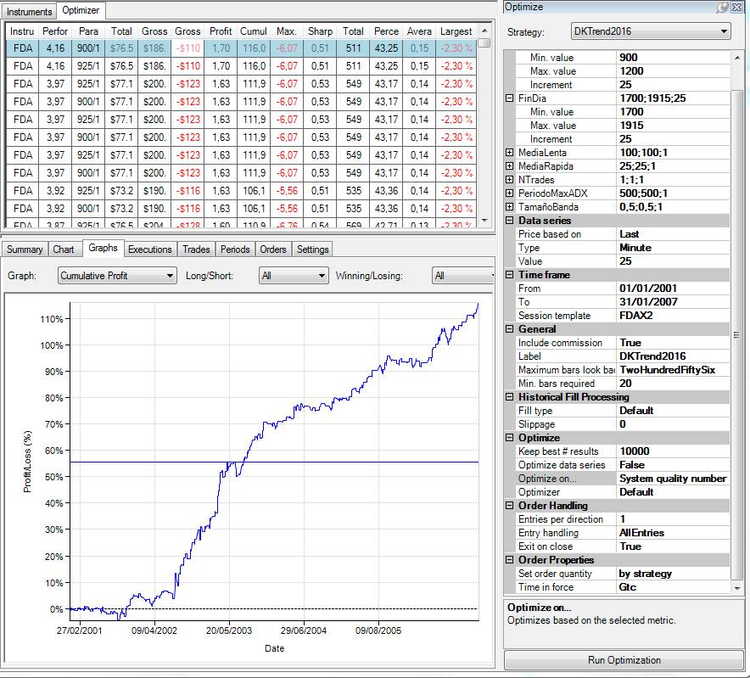
 |  |  |  |  |  |  |  |  |  |  |  | 950 | 3.08 | 2.99 | 3.14 | 3.14 | 3.14 | 3.06 | 2.98 | 2.98 | 2.98 | 27.49
 |  |  |  |  |  |  |  |  |  |  |  | 975 | 3.23 | 3.18 | 3.27 | 3.27 | 3.27 | 3.17 | 3.09 | 3.09 | 3.09 | 28.66
 |  |  |  |  |  |  |  |  |  |  |  | 1000 | 3.23 | 3.18 | 3.27 | 3.27 | 3.27 | 3.17 | 3.09 | 3.09 | 3.09 | 28.66
 |  |  |  |  |  |  |  |  |  |  |  | 1025 | 3.58 | 3.54 | 3.64 | 3.64 | 3.64 | 3.54 | 3.47 | 3.47 | 3.47 | 31.99
 |  |  |  |  |  |  |  |  |  |  |  | 1050 | 3.44 | 3.41 | 3.51 | 3.51 | 3.51 | 3.4 | 3.27 | 3.27 | 3.27 | 30.59
 |  |  |  |  |  |  |  |  |  |  |  | 1075 | 3.44 | 3.41 | 3.51 | 3.51 | 3.51 | 3.4 | 3.27 | 3.27 | 3.27 | 30.59
 |  |  |  |  |  |  |  |  |  |  |  | 1100 | 3.44 | 3.41 | 3.51 | 3.51 | 3.51 | 3.4 | 3.27 | 3.27 | 3.27 | 30.59
 |  |  |  |  |  |  |  |  |  |  |  | 1125 | 3.27 | 3.28 | 3.37 | 3.37 | 3.37 | 3.26 | 3.16 | 3.16 | 3.16 | 29.4
 |  |  |  |  |  |  |  |  |  |  |  | 1150 | 3.57 | 3.56 | 3.66 | 3.66 | 3.66 | 3.52 | 3.4 | 3.4 | 3.4 | 31.83
 |  |  |  |  |  |  |  |  |  |  |  | 1175 | 3.45 | 3.43 | 3.52 | 3.52 | 3.52 | 3.38 | 3.25 | 3.25 | 3.25 | 30.57
 |  |  |  |  |  |  |  |  |  |  |  | 1200 | 3.45 | 3.43 | 3.52 | 3.52 | 3.52 | 3.38 | 3.25 | 3.25 | 3.25 | 30.57
 |  |  |  |  |  |  |  |  |  |  |  | Total general | 45.5 | 44.66 | 45.86 | 45.86 | 45.86 | 44.42 | 43.04 | 43.04 | 43.04 | 401.28

 |  |  |  |  |  |  |  |  |  |  |  | * Para 9 h y 9:25 h. los resultados son iguales porque la simulación se hace a cierre de vela.

Instrument | Performance | Comienzo Dia | Fin Dia | Total Net Profit | Gross Profit | Gross Loss | Profit Factor | Cumulative Profit | Max. Drawdown | Sharpe Ratio | Total # of Trades
FDAX 03-16 | 4.16 | 900 | 1700 | 76586.5 | 186589 | -110002.5 | 1.6962250858 | 1.1605188058 | -6.07% | 0.51332976472 | 511
FDAX 03-16 | 4.16 | 925 | 1700 | 76586.5 | 186589 | -110002.5 | 1.6962250858 | 1.1605188058 | -6.07% | 0.51332976472 | 511
FDAX 03-16 | 3.97 | 925 | 1800 | 77141 | 200258 | -123117 | 1.6265665993 | 1.1199006946 | -6.07% | 0.52820185708 | 549
FDAX 03-16 | 3.97 | 900 | 1800 | 77141 | 200258 | -123117 | 1.6265665993 | 1.1199006946 | -6.07% | 0.52820185708 | 549
FDAX 03-16 | 3.97 | 925 | 1775 | 77141 | 200258 | -123117 | 1.6265665993 | 1.1199006946 | -6.07% | 0.52820185708 | 549
FDAX 03-16 | 3.97 | 900 | 1775 | 77141 | 200258 | -123117 | 1.6265665993 | 1.1199006946 | -6.07% | 0.52820185708 | 549
FDAX 03-16 | 3.97 | 925 | 1750 | 77141 | 200258 | -123117 | 1.6265665993 | 1.1199006946 | -6.07% | 0.52820185708 | 549
FDAX 03-16 | 3.97 | 900 | 1750 | 77141 | 200258 | -123117 | 1.6265665993 | 1.1199006946 | -6.07% | 0.52820185708 | 549
FDAX 03-16 | 3.92 | 925 | 1725 | 73215 | 190175.5 | -116960.5 | 1.6259805661 | 1.0613333614 | -5.56% | 0.50717510791 | 535
FDAX 03-16 | 3.92 | 900 | 1725 | 73215 | 190175.5 | -116960.5 | 1.6259805661 | 1.0613333614 | -5.56% | 0.50717510791 | 535
FDAX 03-16 | 3.87 | 925 | 1825 | 76546 | 204762 | -128216 | 1.5970081737 | 1.1095013152 | -6.76% | 0.53869932578 | 569
FDAX 03-16 | 3.87 | 900 | 1825 | 76546 | 204762 | -128216 | 1.5970081737 | 1.1095013152 | -6.76% | 0.53869932578 | 569
FDAX 03-16 | 3.77 | 925 | 1900 | 74750.5 | 206303.5 | -131553 | 1.5682158522 | 1.0585513312 | -5.74% | 0.53520509554 | 582
FDAX 03-16 | 3.77 | 900 | 1900 | 74750.5 | 206303.5 | -131553 | 1.5682158522 | 1.0585513312 | -5.74% | 0.53520509554 | 582
FDAX 03-16 | 3.77 | 925 | 1875 | 74750.5 | 206303.5 | -131553 | 1.5682158522 | 1.0585513312 | -5.74% | 0.53520509554 | 582
FDAX 03-16 | 3.77 | 900 | 1875 | 74750.5 | 206303.5 | -131553 | 1.5682158522 | 1.0585513312 | -5.74% | 0.53520509554 | 582
FDAX 03-16 | 3.77 | 925 | 1850 | 74750.5 | 206303.5 | -131553 | 1.5682158522 | 1.0585513312 | -5.74% | 0.53520509554 | 582
FDAX 03-16 | 3.77 | 900 | 1850 | 74750.5 | 206303.5 | -131553 | 1.5682158522 | 1.0585513312 | -5.74% | 0.53520509554 | 582
FDAX 03-16 | 3.66 | 1150 | 1800 | 50457.5 | 119765.5 | -69308 | 1.7280184106 | 0.56190018308 | -4.01% | 0.49827988767 | 355
FDAX 03-16 | 3.66 | 1150 | 1775 | 50457.5 | 119765.5 | -69308 | 1.7280184106 | 0.56190018308 | -4.01% | 0.49827988767 | 355
FDAX 03-16 | 3.66 | 1150 | 1750 | 50457.5 | 119765.5 | -69308 | 1.7280184106 | 0.56190018308 | -4.01% | 0.49827988767 | 355
FDAX 03-16 | 3.64 | 1025 | 1800 | 55475.5 | 138595.5 | -83120 | 1.6674145813 | 0.67584268612 | -4.59% | 0.500306852 | 407
FDAX 03-16 | 3.64 | 1025 | 1775 | 55475.5 | 138595.5 | -83120 | 1.6674145813 | 0.67584268612 | -4.59% | 0.500306852 | 407
FDAX 03-16 | 3.64 | 1025 | 1750 | 55475.5 | 138595.5 | -83120 | 1.6674145813 | 0.67584268612 | -4.59% | 0.500306852 | 407
FDAX 03-16 | 3.58 | 1025 | 1700 | 50235 | 121613.5 | -71378.5 | 1.7037833521 | 0.62775130507 | -4.79% | 0.48507977717 | 365
FDAX 03-16 | 3.57 | 1150 | 1700 | 45052.5 | 102531.5 | -57479 | 1.7838079994 | 0.52277779668 | -3.33% | 0.47413542741 | 310
FDAX 03-16 | 3.56 | 1150 | 1725 | 46215 | 109331 | -63116 | 1.7322232081 | 0.51212891017 | -3.70% | 0.49527012032 | 335
FDAX 03-16 | 3.54 | 1025 | 1725 | 51238.5 | 128523.5 | -77285 | 1.6629811736 | 0.6189971608 | -4.52% | 0.48627297457 | 389
FDAX 03-16 | 3.54 | 1025 | 1825 | 55039.5 | 144285 | -89245.5 | 1.6167201708 | 0.671132795 | -4.43% | 0.46834252106 | 428
FDAX 03-16 | 3.52 | 1200 | 1800 | 47097.5 | 113720.5 | -66623 | 1.7069255362 | 0.53067851508 | -3.79% | 0.48369053437 | 340
FDAX 03-16 | 3.52 | 1175 | 1800 | 47097.5 | 113720.5 | -66623 | 1.7069255362 | 0.53067851508 | -3.79% | 0.48369053437 | 340
FDAX 03-16 | 3.52 | 1200 | 1775 | 47097.5 | 113720.5 | -66623 | 1.7069255362 | 0.53067851508 | -3.79% | 0.48369053437 | 340
FDAX 03-16 | 3.52 | 1175 | 1775 | 47097.5 | 113720.5 | -66623 | 1.7069255362 | 0.53067851508 | -3.79% | 0.48369053437 | 340
FDAX 03-16 | 3.52 | 1200 | 1750 | 47097.5 | 113720.5 | -66623 | 1.7069255362 | 0.53067851508 | -3.79% | 0.48369053437 | 340
FDAX 03-16 | 3.52 | 1175 | 1750 | 47097.5 | 113720.5 | -66623 | 1.7069255362 | 0.53067851508 | -3.79% | 0.48369053437 | 340
FDAX 03-16 | 3.52 | 1150 | 1825 | 50364.5 | 126185.5 | -75821 | 1.6642552855 | 0.56312137866 | -3.98% | 0.47610098982 | 378
FDAX 03-16 | 3.51 | 1100 | 1800 | 53365.5 | 135614.5 | -82249 | 1.6488285572 | 0.64189766932 | -3.96% | 0.49918440574 | 392
FDAX 03-16 | 3.51 | 1050 | 1800 | 53365.5 | 135614.5 | -82249 | 1.6488285572 | 0.64189766932 | -3.96% | 0.49918440574 | 392
FDAX 03-16 | 3.51 | 1075 | 1800 | 53365.5 | 135614.5 | -82249 | 1.6488285572 | 0.64189766932 | -3.96% | 0.49918440574 | 392
FDAX 03-16 | 3.51 | 1100 | 1775 | 53365.5 | 135614.5 | -82249 | 1.6488285572 | 0.64189766932 | -3.96% | 0.49918440574 | 392
FDAX 03-16 | 3.51 | 1075 | 1775 | 53365.5 | 135614.5 | -82249 | 1.6488285572 | 0.64189766932 | -3.96% | 0.49918440574 | 392
...

EMAs Period
...
Mercado | FDAX
Optimización Gruesa: | Ver imagen inferior
Plantilla de sesión | De 9 a 19:15
Ratio Diana | SQN
Time Frame | 25 min.

 |  |  | Media Lenta |  |  | 130-290
 |  |  | Media Rápida |  |  | 5-18
 |  |  | Valores de referencia |  |  | 10- 270

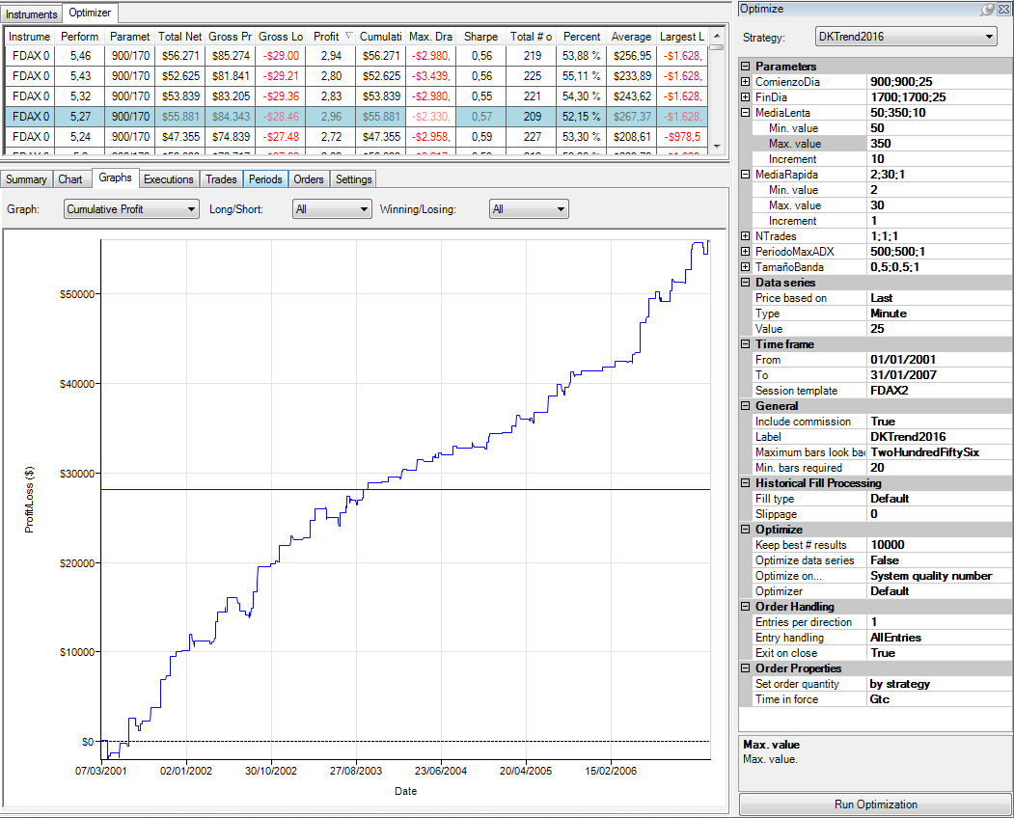
CONFIGURACIÓN DE LA OPTIMIZACIÓN. |  |  |  |  |  |  |  |  |  |  |  |  |  |  | Suma de Performance | Etiquetas de columna
 |  |  |  |  |  |  |  |  |  |  |  |  |  |  | Etiquetas de fila | 50 | 60 | 70
 |  |  |  |  |  |  |  |  |  |  |  |  |  |  | 2 | 2.62 | 3.03 | 2.81
 |  |  |  |  |  |  |  |  |  |  |  |  |  |  | 3 | 2.71 | 3.31 | 3.07
 |  |  |  |  |  |  |  |  |  |  |  |  |  |  | 4 | 2.96 | 3.47 | 3.31
 |  |  |  |  |  |  |  |  |  |  |  |  |  |  | 5 | 2.65 | 3.42 | 3.44
 |  |  |  |  |  |  |  |  |  |  |  |  |  |  | 6 | 2.53 | 3.31 | 3.12
 |  |  |  |  |  |  |  |  |  |  |  |  |  |  | 7 | 2.67 | 3.19 | 2.77
 |  |  |  |  |  |  |  |  |  |  |  |  |  |  | 8 | 2.51 | 3.26 | 2.72
 |  |  |  |  |  |  |  |  |  |  |  |  |  |  | 9 | 2.42 | 3.07 | 3.07
 |  |  |  |  |  |  |  |  |  |  |  |  |  |  | 10 | 2.62 | 3.35 | 3.23
 |  |  |  |  |  |  |  |  |  |  |  |  |  |  | 11 | 2.83 | 3.51 | 3.32
 |  |  |  |  |  |  |  |  |  |  |  |  |  |  | 12 | 2.93 | 3.63 | 3.41
 |  |  |  |  |  |  |  |  |  |  |  |  |  |  | 13 | 2.89 | 3.56 | 3.28
 |  |  |  |  |  |  |  |  |  |  |  |  |  |  | 14 | 3.15 | 3.65 | 3.42
 |  |  |  |  |  |  |  |  |  |  |  |  |  |  | 15 | 3.13 | 3.69 | 3.55
 |  |  |  |  |  |  |  |  |  |  |  |  |  |  | 16 | 3.26 | 3.87 | 3.7
 |  |  |  |  |  |  |  |  |  |  |  |  |  |  | 17 | 3.16 | 3.85 | 3.72
 |  |  |  |  |  |  |  |  |  |  |  |  |  |  | 18 | 2.94 | 3.64 | 3.44
 |  |  |  |  |  |  |  |  |  |  |  |  |  |  | 19 | 2.95 | 3.62 | 3.37
 |  |  |  |  |  |  |  |  |  |  |  |  |  |  | 20 | 2.84 | 3.55 | 3.36
 |  |  |  |  |  |  |  |  |  |  |  |  |  |  | 21 | 2.8 | 3.46 | 3.3
 |  |  |  |  |  |  |  |  |  |  |  |  |  |  | 22 | 2.69 | 3.38 | 3.26
 |  |  |  |  |  |  |  |  |  |  |  |  |  |  | 23 | 2.71 | 3.33 | 3.16 | 3.59 | 4.01 | 4.27 | 4.31 | 3.96 | 4.3 | 4.38 | 4.05 | 3.71 | 3.31 | 3.57 | 4.09 | 4.04 | 3.87 | 3.27
 |  |  |  |  |  |  |  |  |  |  |  |  |  |  | 24 | 2.69 | 3.29 | 3.12 | 3.54 | 3.94 | 4.18 | 4.21 | 3.88 | 4.21 | 4.35 | 4.06 | 3.72 | 3.39 | 3.63 | 4.17 | 4.22 | 3.97 | 3.32
 |  |  |  |  |  |  |  |  |  |  |  |  |  |  | 25 | 2.65 | 3.26 | 3.06 | 3.5 | 3.84 | 4.16 | 4.24 | 3.96 | 4.17 | 4.3 | 4.01 | 3.63 | 3.3 | 3.53 | 4.02 | 4.11 | 3.88 | 3.15
 |  |  |  |  |  |  |  |  |  |  |  |  |  |  | 26 | 2.69 | 3.24 | 3.1 | 3.49 | 3.74 | 4.12 | 4.28 | 3.98 | 4.18 | 4.3 | 4.05 | 3.72 | 3.37 | 3.61 | 4.11 | 4.21 | 4.03 | 3.35
 |  |  |  |  |  |  |  |  |  |  |  |  |  |  | 27 | 2.76 | 3.31 | 3.05 | 3.42 | 3.66 | 4.03 | 4.29 | 3.97 | 4.13 | 4.16 | 3.9 | 3.56 | 3.21 | 3.54 | 4.07 | 4.18 | 3.96 | 3.33
 |  |  |  |  |  |  |  |  |  |  |  |  |  |  | 28 | 2.6 | 3.2 | 2.94 | 3.28 | 3.54 | 3.9 | 4.1 | 3.78 | 4.01 | 4.04 | 3.81 | 3.49 | 3.13 | 3.46 | 3.99 | 3.97 | 3.75 | 3.25
 |  |  |  |  |  |  |  |  |  |  |  |  |  |  | 29 | 2.49 | 3.05 | 2.93 | 3.12 | 3.36 | 3.75 | 3.89 | 3.59 | 3.77 | 3.75 | 3.55 | 3.22 | 2.82 | 3.27 | 3.76 | 3.74 | 3.61 | 3.1
 |  |  |  |  |  |  |  |  |  |  |  |  |  |  | 30 | 2.46 | 3.04 | 3 | 3.13 | 3.32 | 3.71 | 3.87 | 3.59 | 3.77 | 3.77 | 3.57 | 3.24 | 2.84 | 3.28 | 3.77 | 3.72 | 3.6 | 3.07
 |  |  |  |  |  |  |  |  |  |  |  |  |  |  | Total general | 80.31 | 98.54 | 93.03 | 104.19 | 112.26 | 113.97 | 118.85 | 114.57 | 125.31 | 123.04 | 119.67 | 107.86 | 100.29 | 109.86 | 121.37 | 119.47 | 115.5 | 98.13

 | 50 | 60 | 70 | 80 | 90 | 100 | 110 | 120 | 130 | 140 | 150 | 160
2 | 2.62 | 3.03 | 2.81 | 2.93 | 2.42 | 2.49 | 2.99 | 3.03 | 3.38 | 2.77 | 3.37 | 2.79
3 | 2.71 | 3.31 | 3.07 | 3.27 | 2.82 | 2.97 | 3.75 | 3.84 | 4.14 | 3.18 | 3.8 | 3.14
4 | 2.96 | 3.47 | 3.31 | 3.65 | 3.5 | 3.56 | 3.92 | 3.96 | 4.34 | 3.99 | 4.17 | 3.4
5 | 2.65 | 3.42 | 3.44 | 3.76 | 3.8 | 3.71 | 4.15 | 4.11 | 4.33 | 4.22 | 4.32 | 3.72
6 | 2.53 | 3.31 | 3.12 | 3.37 | 3.81 | 3.52 | 4.15 | 4.11 | 4.25 | 3.98 | 4.11 | 3.45
7 | 2.67 | 3.19 | 2.77 | 3.11 | 3.69 | 3.48 | 4.04 | 4 | 4.13 | 3.89 | 4.04 | 3.45
8 | 2.51 | 3.26 | 2.72 | 3.07 | 3.85 | 3.49 | 3.75 | 3.83 | 4.24 | 4.11 | 3.95 | 3.59
9 | 2.42 | 3.07 | 3.07 | 3.46 | 3.87 | 3.74 | 3.93 | 4.05 | 4.73 | 4.76 | 4.57 | 3.89
10 | 2.62 | 3.35 | 3.23 | 3.55 | 3.83 | 3.61 | 3.81 | 3.92 | 4.59 | 4.5 | 4.57 | 4.22
11 | 2.83 | 3.51 | 3.32 | 3.78 | 4.13 | 3.88 | 3.78 | 3.93 | 4.64 | 4.65 | 4.61 | 4.27
12 | 2.93 | 3.63 | 3.41 | 3.84 | 4.27 | 4.1 | 3.96 | 3.93 | 4.65 | 4.64 | 4.58 | 4.2
13 | 2.89 | 3.56 | 3.28 | 3.66 | 4.19 | 4.05 | 4 | 3.83 | 4.47 | 4.54 | 4.4 | 4.05
14 | 3.15 | 3.65 | 3.42 | 3.87 | 4.32 | 4.17 | 4.14 | 4.02 | 4.61 | 4.67 | 4.43 | 4.07
15 | 3.13 | 3.69 | 3.55 | 4 | 4.42 | 4.27 | 4.22 | 4.15 | 4.7 | 4.6 | 4.36 | 3.96
16 | 3.26 | 3.87 | 3.7 | 4.19 | 4.45 | 4.2 | 4.26 | 4.07 | 4.5 | 4.53 | 4.31 | 4.03
17 | 3.16 | 3.85 | 3.72 | 4.25 | 4.37 | 4.29 | 4.39 | 4.17 | 4.58 | 4.57 | 4.31 | 4.04
18 | 2.94 | 3.64 | 3.44 | 4.03 | 4.33 | 4.58 | 4.47 | 4.21 | 4.52 | 4.49 | 4.22 | 3.94
19 | 2.95 | 3.62 | 3.37 | 3.92 | 4.33 | 4.56 | 4.59 | 4.26 | 4.55 | 4.52 | 4.12 | 3.9
20 | 2.84 | 3.55 | 3.36 | 3.88 | 4.25 | 4.51 | 4.56 | 4.28 | 4.57 | 4.52 | 4.2 | 3.88
21 | 2.8 | 3.46 | 3.3 | 3.81 | 4.12 | 4.37 | 4.45 | 4.16 | 4.51 | 4.48 | 4.13 | 3.8
22 | 2.69 | 3.38 | 3.26 | 3.72 | 4.08 | 4.3 | 4.35 | 4 | 4.34 | 4.38 | 4.1 | 3.78
23 | 2.71 | 3.33 | 3.16 | 3.59 | 4.01 | 4.27 | 4.31 | 3.96 | 4.3 | 4.38 | 4.05 | 3.71
24 | 2.69 | 3.29 | 3.12 | 3.54 | 3.94 | 4.18 | 4.21 | 3.88 | 4.21 | 4.35 | 4.06 | 3.72
25 | 2.65 | 3.26 | 3.06 | 3.5 | 3.84 | 4.16 | 4.24 | 3.96 | 4.17 | 4.3 | 4.01 | 3.63
26 | 2.69 | 3.24 | 3.1 | 3.49 | 3.74 | 4.12 | 4.28 | 3.98 | 4.18 | 4.3 | 4.05 | 3.72
27 | 2.76 | 3.31 | 3.05 | 3.42 | 3.66 | 4.03 | 4.29 | 3.97 | 4.13 | 4.16 | 3.9 | 3.56
28 | 2.6 | 3.2 | 2.94 | 3.28 | 3.54 | 3.9 | 4.1 | 3.78 | 4.01 | 4.04 | 3.81 | 3.49
29 | 2.49 | 3.05 | 2.93 | 3.12 | 3.36 | 3.75 | 3.89 | 3.59 | 3.77 | 3.75 | 3.55 | 3.22
30 | 2.46 | 3.04 | 3 | 3.13 | 3.32 | 3.71 | 3.87 | 3.59 | 3.77 | 3.77 | 3.57 | 3.24

Instrument | Performance | Media Lenta | Media Rápida | Total Net Profit | Gross Profit | Gross Loss | Profit Factor | Cumulative Profit | Max. Drawdown | Sharpe Ratio | Total # of Trades | Percent Profitable | Average Trade | Largest Losing Trade
FDAX 03-16 | 5.27 | 290 | 10 | 55881 | 84343.5 | -28462.5 | 2.9633201581 | 55881 | -2330 | 0.57312749183 | 209 | 0.52153110048 | 267.37320574 | -1628.5
FDAX 03-16 | 5.46 | 270 | 10 | 56271 | 85274.5 | -29003.5 | 2.9401451549 | 56271 | -2980 | 0.55596396462 | 219 | 0.53881278539 | 256.94520548 | -1628.5
FDAX 03-16 | 5.11 | 290 | 9 | 53218.5 | 81777.5 | -28559 | 2.8634581043 | 53218.5 | -2289 | 0.57016960718 | 209 | 0.52631578947 | 254.63397129 | -1628.5
FDAX 03-16 | 5.32 | 270 | 9 | 53839 | 83205 | -29366 | 2.8333787373 | 53839 | -2980 | 0.54721597423 | 221 | 0.54298642534 | 243.61538462 | -1628.5
FDAX 03-16 | 5.04 | 290 | 11 | 53513 | 82847 | -29334 | 2.8242653576 | 53513 | -2456.5 | 0.53318134347 | 207 | 0.52173913043 | 258.51690821 | -1628.5
FDAX 03-16 | 5.2 | 290 | 8 | 50833 | 78717 | -27884 | 2.8230167838 | 50833 | -2217.5 | 0.5852512896 | 212 | 0.53301886792 | 239.77830189 | -1628.5
FDAX 03-16 | 5.43 | 270 | 8 | 52625 | 81841 | -29216 | 2.8012390471 | 52625 | -3439.5 | 0.56210531771 | 225 | 0.55111111111 | 233.88888889 | -1628.5
 |  |  |  |  |  |  |  |  | -3431.5 | 0.48600089246 | 206 | 0.52912621359 | 274.65533981 | -1628.5
 |  |  |  |  |  |  |  |  | -2781.5 | 0.42837002442 | 203 | 0.50738916256 | 278.58128079 | -1328.5
 |  |  |  |  |  |  |  |  | -2289 | 0.55573743556 | 216 | 0.51388888889 | 243.89583333 | -1628.5
 |  |  |  |  |  |  |  |  | -2010.5 | 0.62998828263 | 213 | 0.52112676056 | 211.23004695 | -978.5
 |  |  |  |  |  |  |  |  | -2958.5 | 0.59337632806 | 227 | 0.53303964758 | 208.61453744 | -978.5
 |  |  |  |  |  |  |  |  | -2540.5 | 0.42848852558 | 201 | 0.50248756219 | 277.09701493 | -1328.5
 |  |  |  |  |  |  |  |  | -3431.5 | 0.48254273264 | 203 | 0.51724137931 | 265.21921182 | -1628.5
 |  |  |  |  |  |  |  |  | -4341.5 | 0.52715730991 | 214 | 0.53738317757 | 239.60747664 | -1628.5
 |  |  |  |  |  |  |  |  | -2264 | 0.56544866147 | 219 | 0.52511415525 | 223.26940639 | -1628.5
 |  |  |  |  |  |  |  |  | -4147 | 0.52349360344 | 230 | 0.51739130435 | 237.15217391 | -1628.5
...

Filtro ADX
...
Mercado | FDAX
Slippage + Comisones: | 16$
Optimización Gruesa: | Ver imagen inferior
Plantilla de sesión | De 9 a 19:15
Ratio Diana | SQN
Time Frame | 25 min. |  | Periodo Máx. ADX |  |  | 150-800
 |  |  | Tamaño banda |  |  | 0,4 - 0,7
 |  |  | Valores de referencia |  |  | 500 0,5 |  |  |  |  |  |  |  | Suma de Performance | Etiquetas de columna
 |  |  |  |  |  |  |  |  |  |  |  |  |  | Etiquetas de fila | 50 | 100 | 150 | 200
 |  |  |  |  |  |  |  |  |  |  |  |  |  | 1 | 4.12 | 4.1 | 4.1 | 4.15
CONFIGURACIÓN DE LA OPTIMIZACIÓN. |  |  |  |  |  |  |  |  |  |  |  |  |  | 0,3 | 0.49 | 0.71 | 1.59 | 2.25
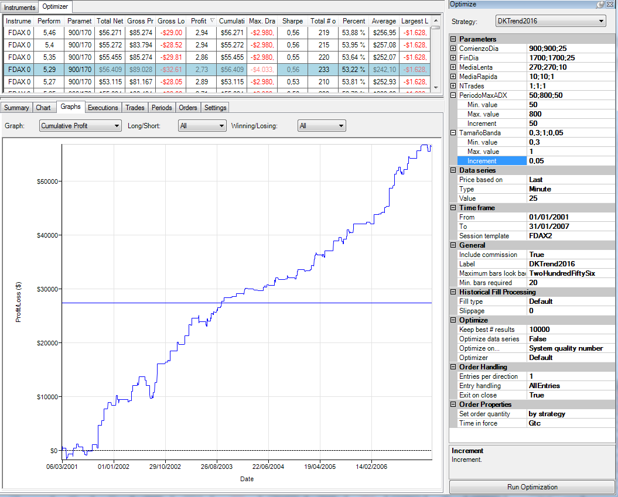
 |  |  |  |  |  |  |  |  |  |  |  |  |  | 0,35 | 0.31 | 1.73 | 2.59 | 2.92
 |  |  |  |  |  |  |  |  |  |  |  |  |  | 0,4 | 2.23 | 2.74 | 3.62 | 3.66
 |  |  |  |  |  |  |  |  |  |  |  |  |  | 0,45 | 2.02 | 2.88 | 3.73 | 4.25
 |  |  |  |  |  |  |  |  |  |  |  |  |  | 0,5 | 3.64 | 3.85 | 4.28 | 4.68
 |  |  |  |  |  |  |  |  |  |  |  |  |  | 0,55 | 4.51 | 4.45 | 4.96 | 5.14
 |  |  |  |  |  |  |  |  |  |  |  |  |  | 0,6 | 4.14 | 4.15 | 5 | 4.83
 |  |  |  |  |  |  |  |  |  |  |  |  |  | 0,65 | 4 | 4.35 | 5.14 | 4.8
 |  |  |  |  |  |  |  |  |  |  |  |  |  | 0,7 | 4.34 | 4.43 | 4.69 | 4.38 | 4.31 | 4.4 | 4.62 | 4.6 | 4.48 | 4.49 | 4.47 | 4.49 | 4.5 | 4.41 | 4.41 | 4.34 | 71.36
 |  |  |  |  |  |  |  |  |  |  |  |  |  | 0,75 | 4.64 | 4.36 | 4.66 | 4.48 | 4.35 | 4.29 | 4.32 | 4.3 | 4.34 | 4.34 | 4.31 | 4.27 | 4.27 | 4.2 | 4.2 | 4.2 | 69.53
 |  |  |  |  |  |  |  |  |  |  |  |  |  | 0,8 | 4.74 | 4.45 | 4.58 | 4.39 | 4.25 | 4.18 | 4.21 | 4.21 | 4.22 | 4.22 | 4.22 | 4.22 | 4.23 | 4.18 | 4.18 | 4.18 | 68.66
 |  |  |  |  |  |  |  |  |  |  |  |  |  | 0,85 | 4.28 | 4.47 | 4.48 | 4.27 | 4.15 | 4.15 | 4.19 | 4.18 | 4.13 | 4.14 | 4.14 | 4.14 | 4.14 | 4.16 | 4.16 | 4.16 | 67.34
 |  |  |  |  |  |  |  |  |  |  |  |  |  | 0,9 | 3.89 | 4.29 | 4.15 | 4.2 | 4.2 | 4.2 | 4.19 | 4.18 | 4.14 | 4.14 | 4.14 | 4.14 | 4.14 | 4.16 | 4.16 | 4.16 | 66.48
 |  |  |  |  |  |  |  |  |  |  |  |  |  | 0,95 | 4.23 | 4.28 | 4.15 | 4.16 | 4.15 | 4.15 | 4.16 | 4.22 | 4.21 | 4.21 | 4.21 | 4.21 | 4.21 | 4.21 | 4.21 | 4.21 | 67.18
 |  |  |  |  |  |  |  |  |  |  |  |  |  | Total general | 51.58 | 55.24 | 61.72 | 62.56 | 63.85 | 63.09 | 64.11 | 64.34 | 64.71 | 64.48 | 65.2 | 65.74 | 65.62 | 65.59 | 65.92 | 65.93 | 1009.68

 | 50 | 100 | 150 | 200 | 250 | 300 | 350 | 400 | 450 | 500 | 550 | 600
1 | 4.12 | 4.1 | 4.1 | 4.15 | 4.15 | 4.15 | 4.15 | 4.21 | 4.21 | 4.21 | 4.21 | 4.21
0,3 | 0.49 | 0.71 | 1.59 | 2.25 | 2.74 | 2.32 | 2.35 | 2.26 | 2.28 | 2.23 | 2.49 | 2.78
0,35 | 0.31 | 1.73 | 2.59 | 2.92 | 3.32 | 3.01 | 2.79 | 2.96 | 3.32 | 3.32 | 3.81 | 3.9
0,4 | 2.23 | 2.74 | 3.62 | 3.66 | 4.11 | 3.97 | 4.21 | 4.22 | 4.46 | 4.43 | 4.55 | 4.83
0,45 | 2.02 | 2.88 | 3.73 | 4.25 | 4.5 | 4.39 | 4.47 | 4.39 | 4.38 | 4.41 | 4.52 | 4.72
0,5 | 3.64 | 3.85 | 4.28 | 4.68 | 4.93 | 4.89 | 5.03 | 5.27 | 5.4 | 5.46 | 5.35 | 5.25
0,55 | 4.51 | 4.45 | 4.96 | 5.14 | 5.01 | 5.02 | 5.29 | 5.19 | 5.23 | 5.13 | 4.97 | 4.77
0,6 | 4.14 | 4.15 | 5 | 4.83 | 4.75 | 4.84 | 4.99 | 5.01 | 5.02 | 4.91 | 4.96 | 4.9
0,65 | 4 | 4.35 | 5.14 | 4.8 | 4.93 | 5.13 | 5.14 | 5.14 | 4.89 | 4.84 | 4.85 | 4.91
0,7 | 4.34 | 4.43 | 4.69 | 4.38 | 4.31 | 4.4 | 4.62 | 4.6 | 4.48 | 4.49 | 4.47 | 4.49
0,75 | 4.64 | 4.36 | 4.66 | 4.48 | 4.35 | 4.29 | 4.32 | 4.3 | 4.34 | 4.34 | 4.31 | 4.27
0,8 | 4.74 | 4.45 | 4.58 | 4.39 | 4.25 | 4.18 | 4.21 | 4.21 | 4.22 | 4.22 | 4.22 | 4.22
0,85 | 4.28 | 4.47 | 4.48 | 4.27 | 4.15 | 4.15 | 4.19 | 4.18 | 4.13 | 4.14 | 4.14 | 4.14
0,9 | 3.89 | 4.29 | 4.15 | 4.2 | 4.2 | 4.2 | 4.19 | 4.18 | 4.14 | 4.14 | 4.14 | 4.14
0,95 | 4.23 | 4.28 | 4.15 | 4.16 | 4.15 | 4.15 | 4.16 | 4.22 | 4.21 | 4.21 | 4.21 | 4.21

Instrument | Performance | Periodo Max ADX | Tamaño Banda | Total Net Profit | Gross Profit | Gross Loss | Profit Factor | Cumulative Profit | Max. Drawdown | Sharpe Ratio | Total # of Trades | Percent Profitable | Average Trade | Largest Losing Trade
FDAX 03-16 | 2.74 | 250 | 0,3 | 11466.5 | 14308.5 | -2842 | 5.0346586911 | 11466.5 | -1035.5 | 0.24008193147 | 31 | 0.61290322581 | 369.88709677 | -553.5
FDAX 03-16 | 2.23 | 50 | 0,4 | 9471.5 | 12197.5 | -2726 | 4.4745047689 | 9471.5 | -989 | 0.1760863779 | 26 | 0.57692307692 | 364.28846154 | -553.5
FDAX 03-16 | 2.25 | 200 | 0,3 | 9196.5 | 11872.5 | -2676 | 4.4366591928 | 9196.5 | -869.5 | 0.191516553 | 26 | 0.57692307692 | 353.71153846 | -553.5
FDAX 03-16 | 3.64 | 50 | 0,5 | 21083.5 | 28151 | -7067.5 | 3.9831623629 | 21083.5 | -1094.5 | 0.32804807757 | 69 | 0.5652173913 | 305.55797101 | -666
FDAX 03-16 | 4.51 | 50 | 0,55 | 32769.5 | 43832.5 | -11063 | 3.9620808099 | 32769.5 | -1951.5 | 0.44245404466 | 98 | 0.5612244898 | 334.38265306 | -866
FDAX 03-16 | 3.32 | 250 | 0,35 | 20190.5 | 27929.5 | -7739 | 3.6089288022 | 20190.5 | -1035.5 | 0.30303174669 | 67 | 0.5671641791 | 301.35074627 | -591
FDAX 03-16 | 4.11 | 250 | 0,4 | 30850.5 | 43513 | -12662.5 | 3.4363672261 | 30850.5 | -1933.5 | 0.34166328746 | 107 | 0.53271028037 | 288.32242991 | -903.5
FDAX 03-16 | 2.92 | 200 | 0,35 | 16738 | 23641.5 | -6903.5 | 3.4245672485 | 16738 | -1105 | 0.2511048154 | 57 | 0.54385964912 | 293.64912281 | -591
...

Top Parameter
...
Mercado | FDAX |  |  |  | TOP
Periodo | 2001-2007 |  |  |  | ComienzoDia | Fin Dia | Media lenta | Media Rápida | Periodo Max ADX | Tamaño Banda | N Trades
Slippage + Comisones: | 16$ |  |  |  | 9:25 h. | 17:50 h. | 130 | 10 | 800 | 0,45 | 1
Optimización Gruesa: | Ver imagen inferior
Plantilla de sesión | De 9 a 19:15
Ratio Diana | SQN
Time Frame | 25 min.
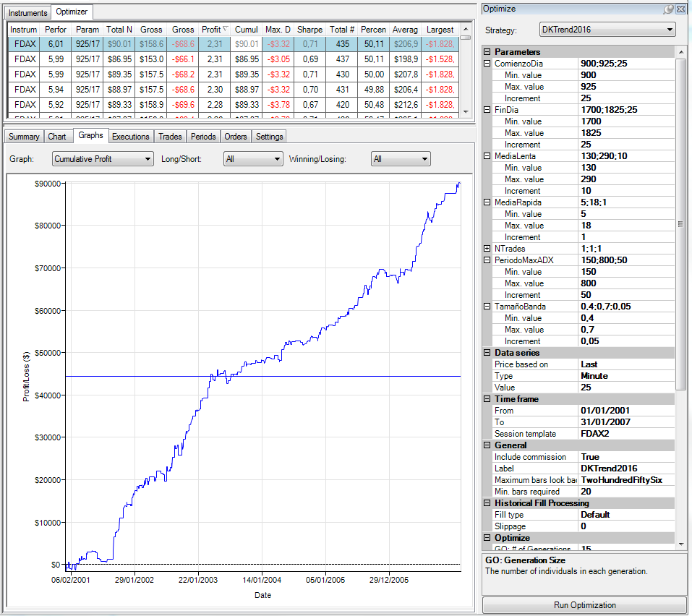
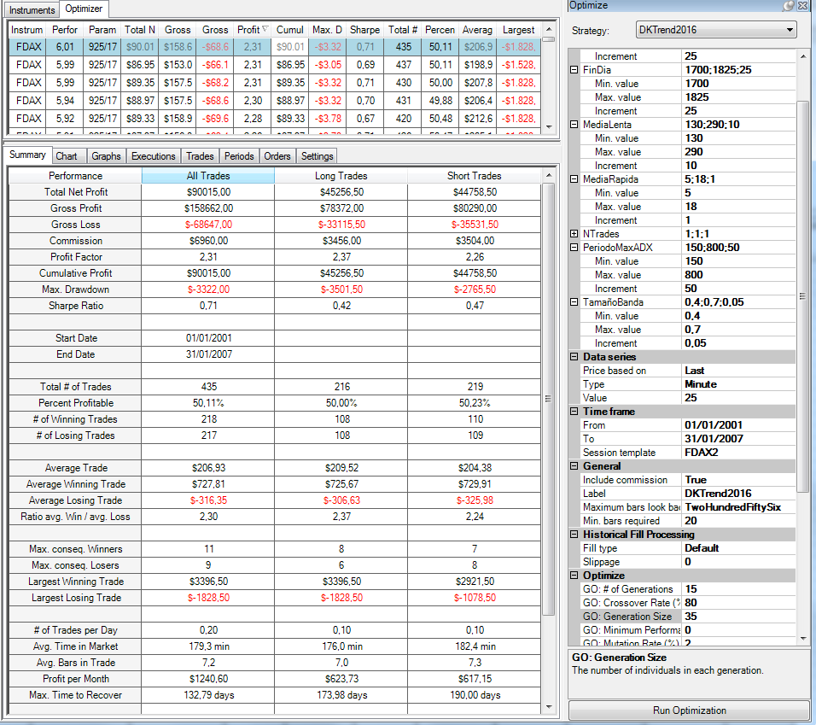
CONFIGURACIÓN DE LA OPTIMIZACIÓN
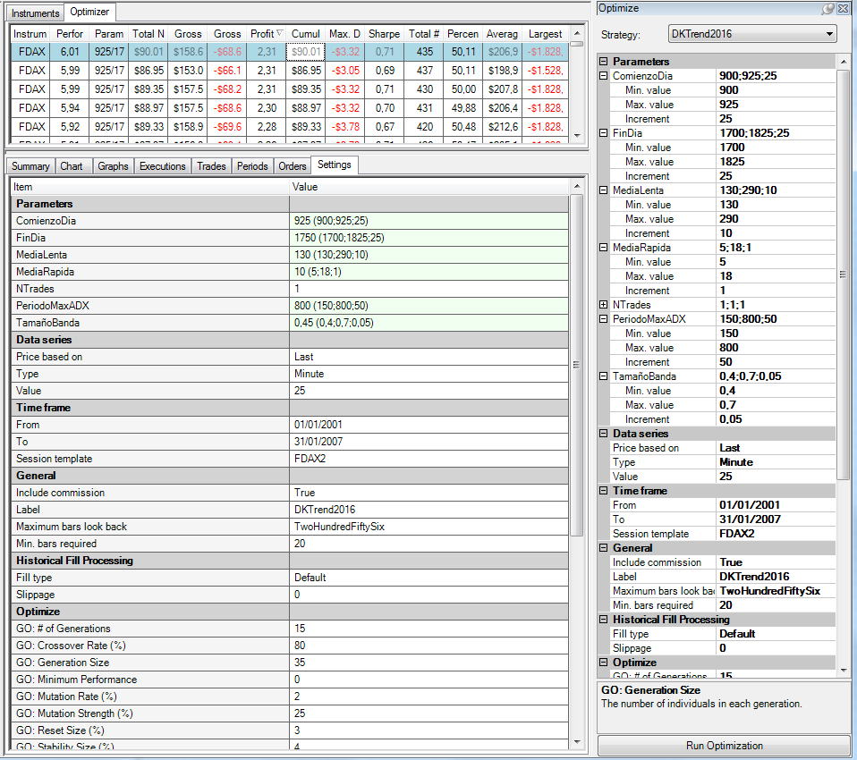

Trade-# | Instrument | Account | Strategy | Market pos. | Quantity | Entry price | Exit price | Entry time | Exit time | Entry name | Exit name | Profit | Cum. profit | Commission | MAE
1 | FDAX 03-16 | Backtest | DKTrend2016 | Short | 1 | 6413 | 6444 | 1/9/01 | 1/9/01 | Sell short | Buy to cover | -791 | -791 | 16 | 862.5
2 | FDAX 03-16 | Backtest | DKTrend2016 | Long | 1 | 6468 | 6443.5 | 1/9/01 | 1/9/01 | Buy | Sell | -628.5 | -1419.5 | 16 | 625
3 | FDAX 03-16 | Backtest | DKTrend2016 | Short | 1 | 6422 | 6378 | 1/10/01 | 1/10/01 | Sell short | Buy to cover | 1084 | -335.5 | 16 | 362.5
4 | FDAX 03-16 | Backtest | DKTrend2016 | Long | 1 | 6443.5 | 6421.5 | 1/11/01 | 1/11/01 | Buy | Sell | -566 | -901.5 | 16 | 775
5 | FDAX 03-16 | Backtest | DKTrend2016 | Long | 1 | 6673 | 6731 | 1/23/01 | 1/23/01 | Buy | Sell | 1434 | 532.5 | 16 | 0
6 | FDAX 03-16 | Backtest | DKTrend2016 | Short | 1 | 6704.5 | 6719 | 1/29/01 | 1/29/01 | Sell short | Buy to cover | -378.5 | 154 | 16 | 412.5
7 | FDAX 03-16 | Backtest | DKTrend2016 | Long | 1 | 6732 | 6729.5 | 1/29/01 | 1/29/01 | Buy | Sell | -78.5 | 75.5 | 16 | 400
8 | FDAX 03-16 | Backtest | DKTrend2016 | Short | 1 | 6741 | 6766 | 2/1/01 | 2/1/01 | Sell short | Buy to cover | -641 | -565.5 | 16 | 675
...

Test Sensibilidad
...
Mercado | FDAX
Periodo | 2001-2007
Slippage + Comisones: | 16$
Optimización Gruesa: | Ver imagen inferior
Plantilla de sesión | De 9 a 19:15
Ratio Diana | SQN
Time Frame | 25 min.

 | Performance
15 | 3.6
16 | 3.43
17 | 3.78
18 | 3.13
19 | 1.95
20 | 4.2
21 | 3.58
22 | 3.43
23 | 3.01
24 | 4.17
25 | 6.01
26 | 4.9
27 | 5
28 | 4.48
29 | 3.47
30 | 4.59
31 | 4.08
32 | 3.82
33 | 3.12
34 | 3.77
35 | 3.67
CONFIGURACIÓN DE LA OPTIMIZACIÓN
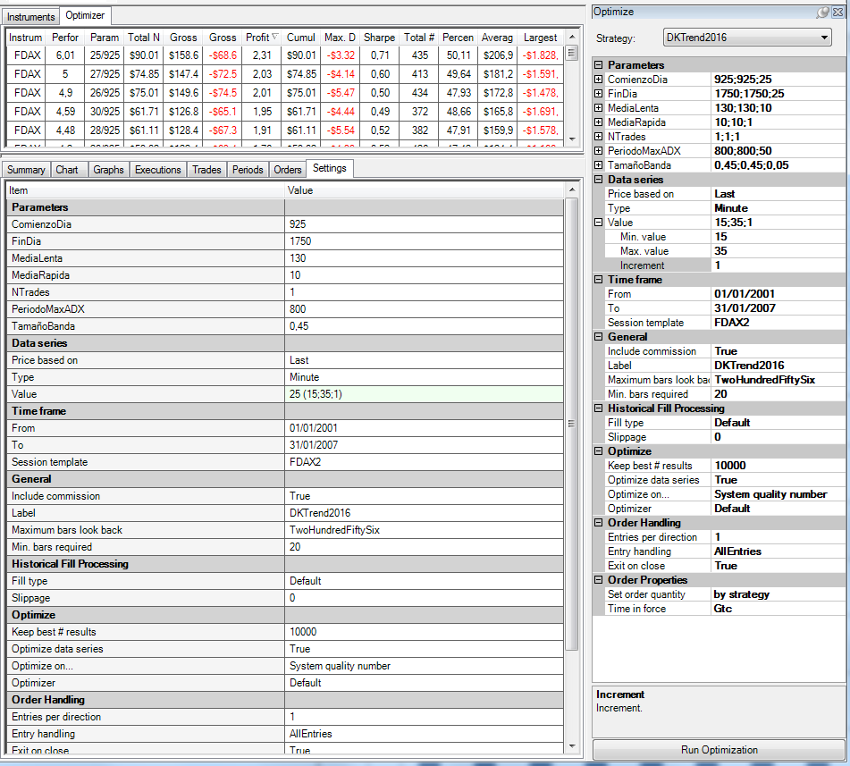

Instrument | Performance | Parameters | Total Net Profit | Gross Profit | Gross Loss | Profit Factor | Cumulative Profit | Max. Drawdown | Sharpe Ratio | Total # of Trades | Percent Profitable | Average Trade | Largest Losing Trade
FDAX 03-16 | 3.6 | 15 | 51346 | 143766 | -92420 | 1.5555723869 | 51346 | -7183.5 | 0.44322741248 | 594 | 0.41919191919 | 86.441077441 | -1228.5
FDAX 03-16 | 3.43 | 16 | 47962 | 136041 | -88079 | 1.5445338844 | 47962 | -7086 | 0.42587289171 | 543 | 0.41252302026 | 88.327808471 | -2103.5
FDAX 03-16 | 3.78 | 17 | 55083 | 145791.5 | -90708.5 | 1.6072529035 | 55083 | -7861.5 | 0.42858100256 | 537 | 0.43016759777 | 102.57541899 | -1303.5
FDAX 03-16 | 3.13 | 18 | 41690.5 | 123951 | -82260.5 | 1.5068106807 | 41690.5 | -6921.5 | 0.38797819781 | 492 | 0.43495934959 | 84.736788618 | -1341
FDAX 03-16 | 1.95 | 19 | 24133.5 | 110150 | -86016.5 | 1.2805682631 | 24133.5 | -7880 | 0.26869901519 | 469 | 0.42643923241 | 51.457356077 | -1478.5
FDAX 03-16 | 4.2 | 20 | 53021.5 | 122493 | -69471.5 | 1.7632122525 | 53021.5 | -4304 | 0.51531811842 | 426 | 0.47417840376 | 124.46361502 | -1166
...

Test. Consistencia
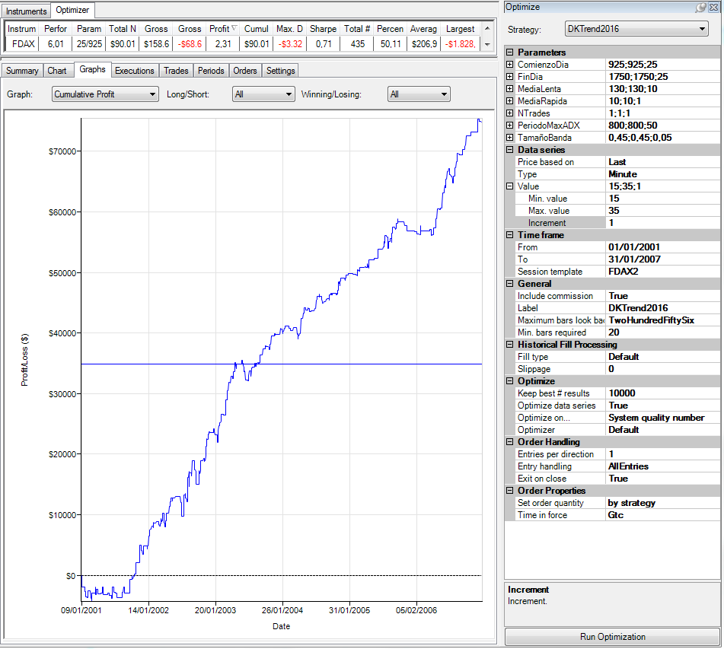
Beneficio acumulado:
- Cuanta menos dispersoión mejor
- No hay años con pérdidas.
DrawDown:
- Cuanta menos dispersoión mejor
- Ningún año se dispara excesivamente.
TEST DE CONSISTENCIA

Mercado | FDAX
Periodo | 2001-2007
Slippage + Comisones: | 16$
Optimización Gruesa: | Ver imagen inferior
Plantilla de sesión | De 9 a 19:15
Ratio Diana | SQN
Time Frame | 25 min.

CONFIGURACIÓN DE LA SIMULACIÓN

